CHERY&TENET
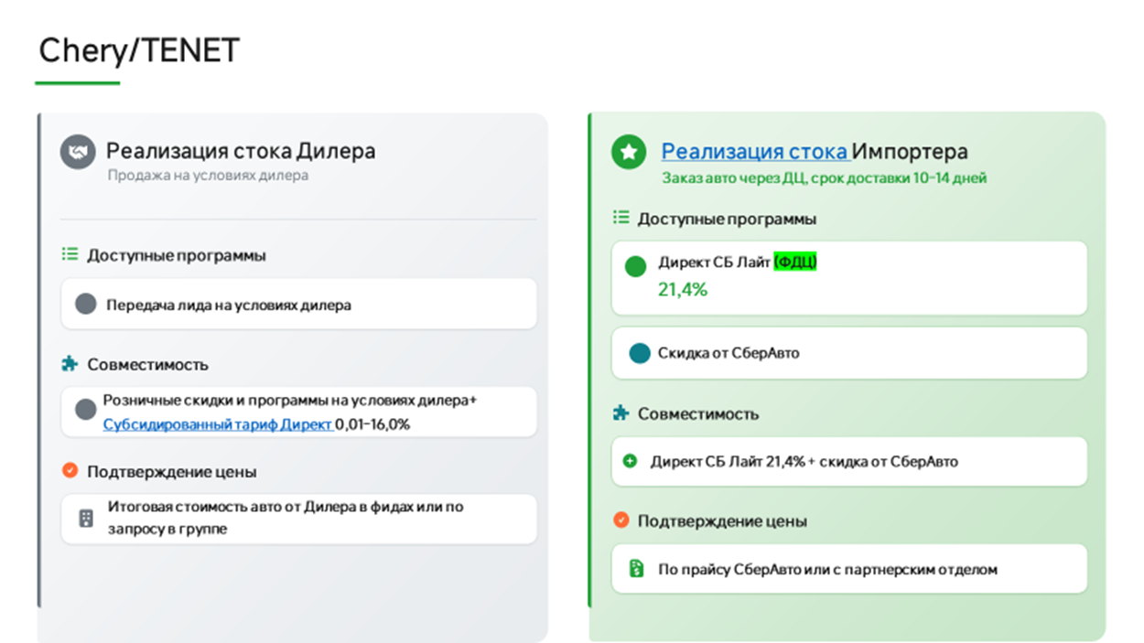
КАТЕГОРИЯ: ОНЛАЙН
Обновлено: 25.09.2026
ВАЖНО!!!! Маржа согласовывается с координаторами
Марка | Модель | Комплектация | Год | РРЦ | Скидка клиенту | Стоимость авто
CHERY | TIGGO9 | 2.0T 8AT Prime 4WD BL/BL | 2025 | 4,335,000 ₽ | 736,000 ₽ | 3,599,000 ₽
TENET | T4L | 1.5T DCT6 Active | 2026 | 2,329,000 ₽ | 116,000 ₽ | 2,213,000 ₽
 |  | 1.5T DCT6 Prime | 2026 | 2,479,000 ₽ | 148,000 ₽ | 2,331,000 ₽
 | T7 | 1.6T DCT7 Active | 2026 | 2,785,000 ₽ | 389,000 ₽ | 2,396,000 ₽
 |  | 1.6T DCT7 Prime | 2026 | 2,985,000 ₽ | 388,000 ₽ | 2,597,000 ₽
 |  | 1.6T DCT7 Active 4WD | 2026 | 2,990,000 ₽ | 299,000 ₽ | 2,691,000 ₽
 |  | 1.6T DCT7 Prime 4WD | 2026 | 3,190,000 ₽ | 350,000 ₽ | 2,840,000 ₽
 |  | 1.6T DCT7 Ultra 4WD | 2026 | 3,345,000 ₽ | 401,000 ₽ | 2,944,000 ₽
 | T8 | 1.6T DCT7 Active | 2026 | 3,099,000 ₽ | 278,000 ₽ | 2,821,000 ₽ | увеличилась скидка
 |  | 1.6T DCT7 Prime | 2026 | 3,299,000 ₽ | 395,000 ₽ | 2,904,000 ₽ | увеличилась скидка
 |  | 2.0T DCT7 Prime 4WD | 2026 | 3,630,000 ₽ | 435,000 ₽ | 3,195,000 ₽
 |  | 2.0T DCT7 Ultra 4WD | 2026 | 3,885,000 ₽ | 466,000 ₽ | 3,419,000 ₽
 | A8 | 1.6T DCT7 Prime | 2026 | 2,999,000 ₽ | 239,000 ₽ | 2,760,000 ₽
 |  | 2.0T 8AT Ultra | 2026 | 3,499,000 ₽ | 279,000 ₽ | 3,220,000 ₽
 | T9 | 2.0 8AT Prime 5 seat 4WD | 2026 | 3,949,000 ₽ | 434,000 ₽ | 3,515,000 ₽
 |  | 2.0 8AT Ultra 5 seat 4WD | 2026 | 4,299,000 ₽ | 515,000 ₽ | 3,784,000 ₽
 |  | 2.0 8AT Престиж 7 seat 4WD | 2026 | 4,649,000 ₽ | 697,000 ₽ | 3,952,000 ₽ | эксклюзив

 | приоритет с актуальным стоком и ценой
 | приоритет

Город | Ссылка на группу | Название | ЮЛ | ИНН | Код ФДЦ | Адрес | Название в беке | Почты для передачи лидов | Ответственный | График работы по местному времени | Разница с МСК | карта | работа с online | Код
Анапа | https://max.ru/join/0A49BrYaMZX7u8tSJCaG9mO-pu9ByyCZ-mu2PRNKR7I | О2 | ООО Оптима Кубань | 2312205455 | 104001/104005/114329/114331 | г. Анапа, ул. Симферопольское шоссе, д.7 | О2 | i.kokoulina@optima-car.ru, e.kapenkin@optima-car.ru | Валерия Солдатова |  |  |  | ONLINE | 1399
Архангельск | https://max.ru/join/kSNDsChr_WAuNbwtjb9W8Ry_1Sdp37Dn8m40SwEfCtE | ЧЕРИ ЦЕНТР ДИНАМИКА АРХАНГЕЛЬСК ОНЛАЙН | ООО Динамика Архангельск РР | 1101096766 | 107343 | г. Архангельск, проспект Московский, 39, к. 1 | СберАвто | lead-chery@dynamica.ru alena.smirnova@dynamica.su | Светлана Дариенко | 09:00–21:00 | нет | да | ONLINE | 550
Арзамас | https://max.ru/join/LdFljtZc220MCLv3Ca-SpyyiXz6hj2gIuQOola74EQ4 | Нижегородец | ООО Нижегородец Восток | 5257164835 | 113273 | г. Арзамас, ул. 9 Мая, 17А | Нижегородец | Selekhov.Y.A@nnmotors.ru | Евгения Добролюбова | 09:00–21:00 |  |  | нет | 1244
Армавир | https://max.ru/join/ofbOmOoDCweq0-KmiE1mRy5ldpmPr6GI6V7bUcC8E_o | Чери Центр Авто для вас | ООО АВТО ДЛЯ ВАС ПРЕМИУМ | 2312310273 | 113512 | г. Армавир, Р-217,161-й километр, д.3 г.Краснодар, Горячеключевская, д.2А | Нет | ЛИДЫ НЕ ПЕРЕДАЕМ, ТОЛЬКО ОНЛАЙН | Валерия Солдатова | 09:00 - 20:00 | нет | да | ONLINE | 1389/1525
Белореченск | https://max.ru/join/0A49BrYaMZX7u8tSJCaG9mO-pu9ByyCZ-mu2PRNKR7I | О2 | ООО Оптима Кубань | 2312205455 | 104001/104005/114329/114331 | г. Белореченск, ул. Первомайская улица, 174 | О2 | i.kokoulina@optima-car.ru, e.kapenkin@optima-car.ru | Валерия Солдатова |  |  |  | ONLINE | 1399
Брянск | https://max.ru/join/fwXk4kAUg9MhoTXK3yNgkHbR0pWmwHdhmak6AKbLDds | Дебрянск Авто | ООО Дебрянск Авто | 3250521481 | 104109 | гор. Брянск, ул. Советская, д. 77 |  | ivan.ivanushkin@debryansk-auto.ru, semen.schyolokov@debryansk-auto.ru | Валерия Солдатова |  |  |  | ONLINE | 743/1393
Брянск | https://max.ru/join/RrbsQMejELApsOmfchoeuEzQspUe9lFm8YH1YYI5UR0 | Брянскзапчасть | ООО Брянскзапчасть | 3232022024 | 104737 | г. Брянск, ул. Литейная, д. 3/5 | Брянскзапчасть | e.savostenok@bryansk-chery.ru | Валерия Солдатова |  |  |  | ONLINE | 25/1783
Великий Новгород | https://t.me/+w9NCe6N5DCVkZWQy | Автостиль Чери Новгород | ООО Автостиль | 7805752165 | 104677 | г. Великий Новгород, ул. Северная, 2 | СберАвто | arkhipov.pa@as-s.ru | Светлана Дариенко | 08:30 - 20:30 | нет | да | ONLINE | 810/1380
Волгоград | https://max.ru/join/NIu4xnLBhpv5yRzmXN59dPtAxLO0T6RlGemgJQWkhCM | Чери Арконт | ООО Арконт ЯЛР Филиал №1 | 3443089821 | 111553 | г. Волгоград, ул. Землячки, 19Г | СберАвто | a.ovcharov@arkont.ru | Евгения Добролюбова | 08:00-20:00 | нет | да | ONLINE | 342/1311
Воронеж | https://max.ru/join/D8R4rEr0a5f7gNwdy1W1OPC0gPM25E6eKARDqonrIO4 | Фрэш Авто | ООО ФРЕШ АВТО ГАЗ | 7724423589 | 104265 | г. Воронеж, Московское шоссе, 18 | СберАвто | n.baybolotov@freshauto.ru, yu.snopkovskaya@freshauto.ru | Андрей Кузнецов | 09.00-21.00 | нет | да | ONLINE | 339/1303
Владимир | https://max.ru/join/XquCqOimj43GdJ_rtcyL53W-5YHm8zCcZmvKOf2ZbQQ | АВТОТРАКТ | ООО ТФК | 3328437679 |  | г. Владимир, ул. Куйбышева, 24А | Только лиды | shikova@avto-trakt.ru, subacheva@avto-trakt.ru, info@chery-avtotrakt.ru | Алексей Чихарев | 09.00-21.00 |  |  | ONLINE | 1117/1451
Геленджик | https://max.ru/join/0A49BrYaMZX7u8tSJCaG9mO-pu9ByyCZ-mu2PRNKR7I | О2 | ООО Оптима Кубань | 2312205455 | 104001/104005/114329/114331 | г. Геленджик, ул. Южная промзона д.32 | О2 | i.kokoulina@optima-car.ru, e.kapenkin@optima-car.ru | Валерия Солдатова |  |  |  | ONLINE | 1399
Донецк | https://max.ru/join/siHic_oQ4eTkTWhixF0TMuXGjVxhvgAZG7H-A6Nn3sc | Бакра | ООО Бакра 2.0 | 2312330449 | 114286 | г. Донецк, ул. Элеваторная, 113 | Бакра | radivilov.ei@bakra-auto.ru, sklyar.so@bakra-auto.ru | Валерия Солдатова |  |  |  |  | нет
Донецк | https://max.ru/join/tWps5glqtYgPww5X1O2d7tXgKjIsCq16Yjki_Yahvjs | Олимп | ООО Олимп | 6162079220 | 114760 | г. Донецк, ул. Университетская, 95 А |  | damirezepov@gmail.com | Валерия Солдатова |  |  |  | ONLINE | 1843
Екатеринбург | https://max.ru/join/ulVPipEGw-MxKLn7GE0DcfCo4VYshRn-G6NjrkWFCkI | Ункиум | ООО «Уникум Импорт» | 6678064041 |  | 620050, г. Екатеринбург, ул. Расточная, 38, офис 4 |  | office@tenet-unicum.ru | Евгения Добролюбова |  |  |  |  | 574
Екатеринбург | https://max.ru/join/g0tybbZ7j9UxnXxc2prTxtnuPxjBTs89u2lEqFlWxhM | Июль | ООО Наши машины | 7449109091 | 107422 | г. Екатеринбург, Металлургов, 65 | ONLINE ТСАЦ Июль | v.maht@julyauto.ru n.kudrin@tenet-july.ru | Евгения Добролюбова | 8.00-20.00 | .+2 часа | да | ONLINE | 369/1786
Иваново | https://max.ru/join/xHWIH8FZeV3r9uAYg-0IlsVAG0A_tLcbAPIo8G1QZR8 | Радар-авто | ООО Радар-Центр | 3700016869 | Только лиды | г. Иваново ул. Фрунзе д 96 | ONLINE Радар-Авто | Fnb@radar-avto.ru | Алексей Чихарев |  |  |  |  | 1406
Ижевск | https://max.ru/join/l0YjpVi2ZWcRJ4zS1MG6TmaMcXC0d4gJ_jBZbF8rgpo | Чери Центр Интерпартнер | ООО Интерпартнер | 1835035118 | 105449 | г. Ижевск, ул. Лесозаводская д 29 | Интерпартнер | vss@interpartner.ru ptv@interpartner.ru | Евгения Добролюбова | 08:00-20:00 | .+1 час | да | ONLINE | 408/1325
Иркутск | https://max.ru/join/EVBNWixFb4rdKoFAZWdQShzh1yaVIAgkiQxAXBNG0ok | ЧЕРИ ЦЕНТР АГАТ-АВТО Онлайн Иркутск | ООО Авто-Континент | 3804048079 | 106100 | г. Иркутск, Трактовая, 22 а | СберАвто | baturina@agatauto.ru v_usoltsev@agatauto.ru, callcenter@kia.agatauto.ru | Андрей Кузнецов | 8.30-20.00 | .+5 часов | да | ONLINE | 1167/1296
Казань | https://max.ru/join/_cojYrx6JpY8tqofckt7oBadZAaTaftsrdRtrQurHh0 | Диалог Авто Онлайн | ООО Диалог А | 1649021206 | 104088 | г. Казань., Горьковское ш., 30, к.1 | СберАвто | onlinesale@dialog-auto.ru | Алексей Чихарев | 8.00-21.00 | нет | да | ONLINE | 178/1196
Казань | https://max.ru/join/KyKn4mL6Dx8v4ymCRFt0JJ-7DHznHMS-mfw0lDCtFXo | КАН АВТО | ООО КАН АВТО - 4 | 1657120962 |  | г. Казань, Оренбургский тракт д. 209б |  | shop@kanavto.ru | Алексей Чихарев | 9.00-21.00 | нет | да | ONLINE | 1234
Калуга | https://max.ru/join/0eDAbJk1fwMG_MkTwpNR8sTm1SYxMPSb55wXH9jeDn4 | Чери центр Автоград Юг | ООО АВТОГРАД-Н | 4027136567 | 105118 | г. Калуга, Тульское шоссе 14Б | Нет | ЛИДЫ НЕ ПЕРЕДАЕМ, ТОЛЬКО ОНЛАЙН | Алексей Чихарев | 09:00 - 20:00 | нет | да | ONLINE | 708/1384
Калуга | https://max.ru/join/JHUGbbU_ws0YV-TVeiHH74-BnhF8KCyAjehzWPtxLrc | Tenet Анкар | ООО Анкар Авто | 4029056902 | 104336 | г. Калуга, Зерновая, 15 | не передавать | avto_bas@mail.ru | Алексей Чихарев | 09:00 - 20:00 | нет | да | ONLINE | 1970
Кемерово | https://max.ru/join/owSTvkH4Kqhr0BLGAy1yG0aodGLR3EJZCZ5c1-ETq_k | ЧЕРИ ЦЕНТР Ай-Би-Эм Юг | ООО Ай-Би-Эм | 4207055973 | 104034 | г. Кемерово, ул. Терешковой, 62, корпус 1 | СберАвто | r.shamilov@tenet-abm.ru r.valeev@tenet-abm.ru in@chery42.ru | Светлана Дариенко | 09:00 - 20:00 | .+4 часа | да | ONLINE | 525/1379
Краснодар | https://max.ru/join/fjrckSxlAu4DsrAMjhRnpNboHwPAFquqHKT1eQ3bjkM | ЧЕРИ ЦЕНТР ОПТИМА ОНЛАЙН | ООО Оптима Кубань | 2312205455 | 104001 | г. Краснодар, ул. Щорса, 50 | СберАвто | m.makarov @optima-car.ru, o.kosheev@optima-chery.ru | Валерия Солдатова | 09.00-20.00 | нет | да | ONLINE | 400
Краснодар | https://max.ru/join/gWFrDgCdckPkS5Ad3AuW35q0gdIACVxDb9qdgJavTHM | ЛЕОН АВТО Онлайн | ООО ДМ-авто Север | 2311179820 | 106685 | г. Краснодар, Ростовское Шоссе, 26/2 | СберАвто | a.pogosyan@leon-avto-chery.ru | Валерия Солдатова | 08.00-19.00 | нет | да | ONLINE | 243
Краснодар | https://max.ru/join/P7ah_L4blsOI5qKgIwKkKQ22RvApsAJOhEAzG2-NDMo | Бакра | ООО Бакра 2.0 | 2312330449 | 112856 | г. Краснодар, ул. Уральская, д.136/3 | Бакра | nikita.grishchenko@belgee-bakra.ru, makarova.nv@bakra-auto.ru, novozhilov.iv@bakra-auto.ru, karlov.ss@bakra-auto.ru | Валерия Солдатова
Кропоткин | https://max.ru/join/0A49BrYaMZX7u8tSJCaG9mO-pu9ByyCZ-mu2PRNKR7I | О2 | ООО Оптима Кубань | 2312205455 | 104001/104005/114329/114331 | г. Кропоткин ул. Губернская д.1В | О2 | i.kokoulina@optima-car.ru, e.kapenkin@optima-car.ru | Валерия Солдатова |  |  |  | ONLINE | 1399
Крымск | https://max.ru/join/0A49BrYaMZX7u8tSJCaG9mO-pu9ByyCZ-mu2PRNKR7I | О2 | ООО Оптима Кубань | 2312205455 | 104001/104005/114329/114331 | г. Крымск, ул. Одесская д.1А | О2 | i.kokoulina@optima-car.ru, e.kapenkin@optima-car.ru | Валерия Солдатова |  |  |  | ONLINE | 1399
Лабинск | https://max.ru/join/0A49BrYaMZX7u8tSJCaG9mO-pu9ByyCZ-mu2PRNKR7I | О2 | ООО Оптима Кубань | 2312205455 | 104001/104005/114329/114331 | г. Лабинск, садовое товарищество Экология, ул. Дорожная улица, 77 | О2 | i.kokoulina@optima-car.ru, e.kapenkin@optima-car.ru | Валерия Солдатова |  |  |  | ONLINE | 1399
Луганск | https://max.ru/join/4ou7uooiQTgKxu_5Fggy3mHoPK7TJr3us3xatCHIeh4 | Бакра | ООО Бакра 2.0 | 2312330449 | 115119 | г. Луганск, ул. 26 Бакинских Комиссаров, д. 117А | Бакра | demidenko.vm@bakra-auto.ru | Валерия Солдатова
Мариуполь | https://max.ru/join/FqvhlldO1DuhRAT3jkV1GR0zOqXJA3VbFusEimSECYg | Бакра | ООО Бакра 2.0 | 2312330449 | 114423 | г. Мариуполь, пр-кт Металлургов, д. 196а | Бакра | turochek.nm@bakra-auto.ru | Валерия Солдатова
Мин. воды | https://max.ru/join/SoEPmauS4DOG6rwAmim3hjwZNaBnrKv9UfHstc2yjm4 | Гермес | ООО Гермес | 2630050011 | 104083 | Ставропольский край, Минераловодский р-н, х. Красный Пахарь, ул. Автомобильная, д. 19 |  | info-cherykmv@hermescorp.ru, kaziev@hermescorp.ru, batagov@hermescorp.ru | Валерия Солдатова |  |  |  |  | 771
Москва | https://max.ru/join/9sZCW0Prr220ofixDLLnreoj-tZ8RBHwvm64rm5qfIo | ЧЕРИ ЦЕНТР ДЕЛИВЕРИ КАР | ООО ДЕЛИВЕРИ КАР | 7720890952 | 103902 | г. Москва, ул. Киевская, д.2 | СберАвто | b.bugera@deliverycar-online.ru | Алексей Чихарев | 9.00-21.00 | нет | да | ONLINE | 807
Москва | https://max.ru/join/EzZApUNIx1wbv2Yy4oShNQuNA7dFJMiZ4s7iwC-BRNY | Авилон | АO Авилон АГ | 7705133757 |  | Московская область, Котельники, Коммерческий проезд, 10 | Авилон АГ | tenet_bd_leeds@avilon.ru | Алексей Чихарев
Москва | https://max.ru/join/PAwZCXnuEXN6ZKWLJuXwd-a-y-MnP--ktm1wHWPUva8 | Авилон | АO Авилон АГ | 7705133757 |  | Москва, Волгоградский проспект, 43, к.1 | Авилон АГ | tenet_vlg_leeds@avilon.ru | Алексей Чихарев |  |  |  |  | 505/1782
Москва | https://max.ru/join/NtxHMs3lgMkohLnraN9bMpnyHSGy-Uy_MOVI1Xap0Ow | СОНГ | ООО СОНГ МОТОРС | 7720967250 | Только лиды | г. Москва, 1ый Дорожный пр-д 4, стр 1 | СОНГ | d.volinshikov@songmotors.ru sales@songmotors.ru | Алексей Чихарев |  |  |  |  | 1949
Москва | https://max.ru/join/-EAzdLFFffHEMk6tQcOw0l7NgMp6XdpKdR6mIxmxBNE | Пелетон | ООО Пелетон | 7751294798 |  | Москва 33 км МКАД строение 6 владение 6 | Пелетон | Sales33online@peleton.ru | Алексей Чихарев | 09.00-21.00 |  |  | ONLINE | 1440
Москва | https://max.ru/join/HeYF-BLriFQTKhIstoVs_E_Z2xULnrk5XPEfpI-S4F4 | Нижегородец | ООО "Нижегородец Восток" | 5257164835 | 105578 | МКАД, 78-й километр, 2Б, Москва | Нижегородец | Pavlov.P.E@nnmotors.ru, krasenkov.a.a@haval.nnmotors.ru | Евгения Добролюбова | 9.00-21.00 |  |  | ONLINE | 998
Москва | https://max.ru/join/ayP9ta4FNw-RcWroRyrlBoV0UZe2oPvfmPuMupUm44M | Фаворит | ООО Фаворит Моторс Ф | 7703752046 | Только лиды | г. Москва Большая Семёновская 42, стр 4 | Фаворит Моторс | timokhin.k@favorit-motors.ru Saramok.a@favorit-motors.ru | Алексей Чихарев | 9.00-21.00 |  |  |  | 1514
Москва | https://max.ru/join/0g1HiRvo-U6ghQYnBVpuANqnpZqZMtHa2F_NTffArig | Чери центр БорисХоф | ООО БОРИСХОФ ХОЛДИНГ | 7714700709 | 103752 | г. Москва, 24 км Киевского шоссе, стр. 8 Внуково | СберАвто | robot@borishof.ru oleg.gorin@borishof.ru online_partners@borishof.ru irina.galaktionova@oting-borishof.ru robot_sherpa_1@borishof.ru | Алексей Чихарев | 09:00–21:00 | нет | да | ONLINE | 399/1329
Москва | https://max.ru/join/SqbSBuOWWzILQDW7IASOR9-FsHnlYUhaUawz12D4hRs | Чери Центр Измайлово | ООО ИЗМАЙЛОВО-СЕРВИС | 5001070659 | 103836 | МО, г.Балашиха, шоссе Энтузиастов (Западная коммунальная зона ), д. 2 | Нет | ЛИДЫ НЕ ПЕРЕДАЕМ, ТОЛЬКО ОНЛАЙН | Алексей Чихарев | 09:00–21:00 | нет | да | ONLINE | 845
Москва | https://max.ru/join/LdJFgIQDZ_CrA7EUiz4ZvR1YtPbuMNGiJoYExLhorD0 | Кунцево | ООО Кунцево АТ | 5032271860 | 103805 | г. Москва, ул. Горбунова 14 | ONLINE Кунцево | ABaburin@kuntsevo-exeed.ru Oleg.Bagmut@kuntsevo.com | Алексей Чихарев | 09:00–21:00 | нет |  | ONLINE | 1327
Москва | https://max.ru/join/LBZD55sNx8zpkLgZGvhBGK0f9Iyr8D_Qml-PL6OA6_Q | АвтоСпецЦентр | ООО КАР АЦ | 7726461389 | Только лиды | г. Москва, Каширское шоссе, д. 39, корп. 1 | АВТОДОМ ONLINE | передача строго по кнопки в Бек, на адрес необходимой локации | Алексей Чихарев | 09:00–21:00 |  |  |  | 407
Новокузнецк | https://max.ru/join/xb0nvuxZVBk95rvk-vDb4iEwWlglStDmY8YGF2JLHP8 | СВ-Авто | ООО СВ-АВТО | 4205206560 | только лиды | гор.Новокузнецк , ул. Рудокопровая 10А | Картель Авто | v.petrov@cartelnvk.ru | Светлана Дариенко | 9.00-20.00 | да | да |  | 77
Набережные Челны | https://max.ru/join/7hamBZfZ2cNtZP5cLPZBBoYH1p4xN8ib-MkXshq3gQI | Чери Центр Апельсин | ООО ЧЕЛНЫ-АВТО | 1650402781 | 107401 | г. Набережные Челны, просп. Хасана Туфана, 3 | СберАвто | a.gilyazov@chery-apelsin.ru a.stepanenko@chery-apelsin.ru r.lukmanov@cartat.ru | Алексей Чихарев | 08.00-20.00 | .+1 час | да | ONLINE | 386/1382
Нижний Новгород | https://max.ru/join/gSMbo6bJ0YkBl6mJfI5vjwh10T3archNKLyV21Q2EfA | ЧЕРИ ЦЕНТР НИЖЕГОРОДЕЦ ОНЛАЙН | ООО Нижегородец Восток | 5257164835 | 109660 | г. Нижний Новгород, Московское шоссе, 34 | СберАвто | Surovcev.r.a@nnmotors.ru | Андрей Кузнецов | 8.00-20.00 | нет | да | ONLINE | 382/1299
Новосибирск | https://t.me/+dZIuaq0cm2djYmI6 | ЧЕРИ ЦЕНТР ЛУНААВТО НА СТАНЦИОННОЙ ОНЛАЙН | ООО ЛунаАвто | 5410065297 | 104376 | г. Новосибирск, Станционная ул., 98/3 | СберАвто | mavetisyan@lunaavto.ru dnegodov@tenet-lunaauto.ru | Светлана Дариенко | 8.00-21.00 | .+4 часа | да | ONLINE | 270/1227
Оренбург | https://max.ru/join/bMf2S5ZzMZkTuBude0YG1MEr6lVsrpj4k0SnwsX1hn0 | ТВС Моторс | ООО Золотой Дракон | 5610215334 | 108447 | Оренбургский район, посёлок Пригородный, Нежинское шоссе, 12-й км | СберАвто | d.zhuravlev@tvsmotors.ru, a.lobastova@tvsmotors.ru | Андрей Кузнецов | ПН-СБ 9.00-20.00 ВСК 10.00-18.00 | .+2 часа | да | ONLINE | 165/1315
Орск | https://t.me/+6qti3RHuZbxkZWYy | Tenet Центр Ника Авто | ООО Велес Авто | 5638074027 | 108530 | г. Орск, ул. Жуковского, 17А | Нет | ЛИДЫ НЕ ПЕРЕДАЕМ, ТОЛЬКО ОНЛАЙН | Андрей Кузнецов | 09:00–21:00 | .+2 часа | да | ONLINE | 543/1472
Пенза | https://max.ru/join/Lv0DNI_BiWPzWwZB0Q5zO1di2Gz4mfOn0teQFOV5bgQ | Сура Моторс | ООО Сура Моторс-авто | 5835071931 | 108111 | г. Пенза, ул. Беляева, д. 2В |  | r-shutov@sura-motors.ru | Валерия Солдатова |  |  |  |  | 344
Пермь | https://max.ru/join/ie5EOKoHpUQIv9oCIvuRBdnplbFF-qA0TDD9PC9fGng | ЧЕРИ ЦЕНТР ЭКСКУРС ПЕРМЬ ОНЛАЙН | ООО Экскурс-Авто | 5903101739 | 107248 | г. Пермь, проспект Парковый, 64 | СберАвто | Administrator@exkurs.ru | Евгения Добролюбова | 9.00-21.00 | .+2 часа | да | ONLINE | 734/1302
Псков | https://max.ru/join/6JtNvKQLgJw-GCm79lebzoibiiRPZAvaLWjISr32xRw | Автосалон № 1 | ООО Автосалон 1 | 6000005056 | Только лиды | г. Псков, Труда ул, 26 д., офис 3 | нет | aipetrov@chery-autosalon1.ru | Светлана Дариенко | 9.00-21.00 | нет | да |  | 1082
Псков |  | Автомобильный Центр Псков |  |  | Только лиды |  |  |  | Светлана Дариенко | 9.00-21.00 | нет | да |  | 236
Пятигорск | https://max.ru/join/GIf0POsyAebIud1PidZ0OYfiYzm9O-kXOHSgEqU5--4 | ЧЕРИ ЦЕНТР АВТОЛЮКС ОНЛАЙН | ООО АВТОЛЮКС | 2630048453 | 104699 | г. Пятигорск, Черкесское шоссе, 45А | СберАвто | melikyan.g@autoluxe05.ru, bratchenko.v@autoluxe05.ru, kmv@autoluxe05.ru, gromov.a@autoluxe05.ru | Валерия Солдатова | 9.00-20.00 | нет | да | ONLINE | 197/1291
Самара | https://max.ru/join/itqttxpsPWocT95MOiy69QUXBpg0uh-nVLVg30nWeGY | ЧЕРИ ЦЕНТР ВИП АВТО САМАРА ОНЛАЙН | ООО ВИП АВТО САМАРА | 6312214182 | 106062 | г. Самара, улица Антонова-Овсеенко, 46 | СберАвто | sales.online@chery-vipavto.ru | Евгения Добролюбова | 08:00 до 20:00 | .+1 час | да | ONLINE | 779/1275
Санкт-Петербург | https://max.ru/join/ody1hgnlT7Be8WYMYG2hIIC8W0AW9CHv_qecBCM0Oy8 | ЧЕРИ ЦЕНТР СИГМА ОНЛАЙН | ООО Сигма Авто | 7813649997 | 105089 | г. Санкт-Петербург, Большой проспект Васильевского острова, 98 | СберАвто | Samohin.Artem@sigma.spb.ru Vysokoumov.Anton@sigma.spb.ru | Светлана Дариенко | 9.00-21.00 | нет | да | ONLINE | 531/1249
Санкт-Петербург | https://max.ru/join/Tsf1lqtGnjKUuCdWi0ksutreXzaC7RuSNXrhhhPEDvQ | Максимум | ООО Максимум Кредит | 7804540104 | 104952 | г. Санкт-Петербург, ул. Руставели, 53, корп. 1 | Максимум | kirill.rutto@haval-maximum.ru nikita.smolik@tenet-maximum.ru | Светлана Дариенко | 09.00-21.00 | нет | да |  | 1398/1298
Санкт-Петербург |  | Автостиль Чери СПБ | ООО Автостиль | 7805752165 | 104686 | г. Санкт-Птербург, Софийская, 2, литера Щ | СберАвто | khanin.dm@as-s.ru postnikov.ar@as-s.ru | Светлана Дариенко | 08:00–21:00 | нет | да | ONLINE | 272
Санкт-Петербург | https://max.ru/join/3-D75bo55EElulYErt494Th1DgVwdBvG90SypsfzijY | Tenet Элан-Моторс | ООО Реформа | 7806289863 | 104113 | г. Санкт-Петербург, Выборгское ш., 31, корп. 3 | Нет | popova.t@elan-motors.ru linev.a@elan-motors.ru tankova.u@elan-motors.ru | Светлана Дариенко | 09:00–21:00 | нет | да | ONLINE | 292/1499
Санкт-Петербург | https://max.ru/join/JN_N60zKGgaWFWpUUJmk0eZZ04l5S9LdBnkJ0jAqipc | Аларм Моторс | Аларм-Моторс Юго-Запад | 7802383738 | 103914 | г. Санкт-Петербург г, пр. Маршала Жукова, д.51, литера А, кабинет 48 | Аларм Моторс ГК | dgebgart@alarm-motors.ru pzakharov@alarm-motors.ru slipatenkova@alarm-motors.ru apershina@alarm-motors.ru Apimkin@alarm-motors.ru | Светлана Дариенко | 09:00–21:01 | нет | да |  | 800
Санкт-Петербург | https://max.ru/join/bJB4TgBxzYsIpJPTbSzYDvKT9YdZRKWfiJxLcdW4P3Y | Аларм Моторс | Аларм-Моторс Юго-Запад | 7802383738 | 110027 | Санкт-Петербург, Санкт-Петербург, Проспект, Коломяжский, 18, Лит. А | Аларм Моторс ГК | online@alarm-motors.ru slipatenkova@alarm-motors.ru vfedotova@alarm-motors.ru alexts@alarm-motors.ru asavchenko@alarm-motors.ru vkuranov@alarm-motors.ru | Светлана Дариенко | 09:00–21:01 | нет | да |  | 1168
Санкт-Петербург | https://t.me/+9qRxYcBMV-NhMTRi | Tenet центр ИАТ Волхонский | ООО ИАТ ГОЛД | 4725009047 | 108757 | г. Санкт-Петербург, Волхонское шоссе, 3, стр. 2, | СберАвто | achasovskikh@iat.ru | Светлана Дариенко | 09:00–21:00 | нет | да | ONLINE | 319
Санкт-Петербург | https://max.ru/join/a_UAdghyK5Agr3P_6mMyXGJP5L8PD3iCp52ZFAm1rb8 | Автопортрет | ООО Автопортрет СПб Юг | 7810337380 | 103989 | г. Санкт-Петербург, ул. Софийская, д. 2Б | Автопортрет | v.baidevich@avtoportret-tenetplus.ru | Светлана Дариенко
Санкт-Петербург |  | Шувалово | ООО Шувалово-КАД | 7802951187 | 106766 | Ленинградская область, Всеволожский, б/н, Деревня, Порошкино, б/н, б/н, территория КАД (внутреннее кольцо), б/н, 25й километр, стр. 6 |  |  | Светлана Дариенко |  |  |  |  | 1135
Саратов | https://max.ru/join/MVpqZJ1vJ1kJu84d2RHJP-odcRNv3Fclt4XfhxGmmDk | Чери Центр Автофорум | ООО Автофорум Центр | 6452947574 | 108484 | г. Саратов ул. имени А.П. Шехурдина, 2/4 | Нет | ЛИДЫ НЕ ПЕРЕДАЕМ, ТОЛЬКО ОНЛАЙН | Андрей Кузнецов | 09:00–19:00 | .+1 час | да | ONLINE | 1145/1333
Славянск-на-Кубани | https://max.ru/join/0A49BrYaMZX7u8tSJCaG9mO-pu9ByyCZ-mu2PRNKR7I | О2 | ООО Оптима Кубань | 2312205455 | 104001 | г. Славянск-на-Кубани, ул. Красная, 178/1 | О2 | i.kokoulina@optima-car.ru, e.kapenkin@optima-car.ru | Валерия Солдатова |  |  |  | ONLINE | 1399
Ставрополь | https://max.ru/join/K9faMtQIUJxn8r8fDep_iZOOC1D89y-NEtEnhz-FKIM | АвтоЮг | ООО Ставрополь Автоюг | 2635233876 | 106254 | г. Ставрополь, ул. Западный обход, д. 70 |  | k.kitaev@tenet-autoug.ru | Валерия Солдатова |  |  |  |  | 1023
Ставропольский край | https://max.ru/join/0A49BrYaMZX7u8tSJCaG9mO-pu9ByyCZ-mu2PRNKR7I | О2 | ООО ОПТИМА КУБАНЬ | 2312205455 | 112516 | Ставропольский край, Зеленокумск, улица, 50 лет Октября, 51 | О2 | i.kokoulina@optima-car.ru, e.kapenkin@optima-car.ru | Валерия Солдатова |  |  |  | ONLINE | 1399
Ставропольский край | https://max.ru/join/0A49BrYaMZX7u8tSJCaG9mO-pu9ByyCZ-mu2PRNKR7I | О2 | ООО ОПТИМА КУБАНЬ | 2312205455 | 112517 | Ставропольский край, Будённовск, улица, Розы Люксенбург, 58 | О2 | i.kokoulina@optima-car.ru, e.kapenkin@optima-car.ru | Валерия Солдатова |  |  |  | ONLINE | 1399
Ставропольский край | https://max.ru/join/0A49BrYaMZX7u8tSJCaG9mO-pu9ByyCZ-mu2PRNKR7I | О2 | ООО ОПТИМА КУБАНЬ | 2312205455 | 113019 | Ставропольский край, Георгиевск, станица, Незлобная, улица, Ленина, 499А | О2 | i.kokoulina@optima-car.ru, e.kapenkin@optima-car.ru | Валерия Солдатова |  |  |  | ONLINE | 1399
Сочи | https://max.ru/join/NVHjCot4Cs4uHQiJwt5P2uWHvSIAcfbNjWk4hwUHbG0 | Tenet Оптима Сочи | ООО Оптима Кубань | 2312205455 | 104005 | г. Сочи, ул.Кипарисовая, 16 | СберАвто | d.semencov@optima-car.ru, b.dovlatyan@tenet-optima.ru, g.gasparyan@optima-chery.ru, ya.salnikov@tenet-optima.ru | Валерия Солдатова | 09:00 - 20:00 | нет | да | ONLINE | 1399
Таганрог | https://t.me/+jhmuSnom4WxjM2My | Гедон-Юг | ООО Гедон-Юг | 6154112410 | 107569 | г.Таганрог, Ростовское шоссе, 10 | Нет | a.pogosjan@chery-gedon.ru | Валерия Солдатова |  | нет |  | ONLINE | 781/1381
Тамбов | https://max.ru/join/W5yL5v9HfPPOQyagEm6DZke64ia6xcYZeotu-CnFVBA | Глобус | ООО Автосалон Глобус | 6829083521 | 107021 | г. Тамбов, ул. Бастионная, д. 29 |  | nikolay.sdobnikov@tenet-globus.ru, alexandr.kolesnikov@tenet-globus.ru, | Валерия Солдатова |  |  |  |  | 499
Темрюк | https://max.ru/join/0A49BrYaMZX7u8tSJCaG9mO-pu9ByyCZ-mu2PRNKR7I | О2 | ООО Оптима Кубань | 2312205455 | 104001/104005/114329/114331 | г. Темрюк, ул. Мира д.158 |  | i.kokoulina@optima-car.ru, e.kapenkin@optima-car.ru | Валерия Солдатова |  |  |  | ONLINE | 1399
Тимашевск | https://max.ru/join/0A49BrYaMZX7u8tSJCaG9mO-pu9ByyCZ-mu2PRNKR7I | О2 | ООО Оптима Кубань | 2312205455 | 104001/104005/114329/114331 | г. Тимашевск ул. Науменко, 2А |  | i.kokoulina@optima-car.ru, e.kapenkin@optima-car.ru | Валерия Солдатова |  |  |  | ONLINE | 1399
Тула | https://max.ru/join/la9MJ-WAF_ySpzZKmv0yBXDe6T1bdfVZGCWPz-6-mgo | Чери Центр Автокласс на Оборонной | ООО М-АВТО | 7106511456 | 104268 | г. Тула , Московское шоссе 2Н |  | ЛИДЫ НЕ ПЕРЕДАЕМ, ТОЛЬКО ОНЛАЙН | Алексей Чихарев | 09:00–21:00 | нет | да |  | 1316
Тюмень | https://t.me/+nwbQsCMYlwFjZTYy | Чери Центр Форвард-Авто | ООО АВТО РИТЕЙЛ ДИАМАНТ | 5906145075 | 105167 | г. Тюмень,улица Республики, 282 | СберАвто | v.bulutskova@chery-forward.ru | Светлана Дариенко | 09:00–21:00 | .+2 часа | да | ONLINE | 530/1317
Ульяновск | https://max.ru/join/UsySWnWlC3MKwz5_3TzFIgjEj2517ezdHo0ILkdHVGU | Апельсин(Автосеть) | ООО АРМ-2 | 1686051255 |  | г. Ульяновск, ул. Урицкого, д.37а | Апельсин КАЗАНЬ Online | n.nashatirkin@cartat.ru reception.ulyanovsk@cartat.ru | Алексей Чихарев | 09:00–21:00 |  |  |  | 1419
Уфа | https://max.ru/join/SeP9NMjDaIwzUWZn0rQnLjtGk9sYG4OrFttXO9CqJxM | Tenet Уфа Автопремьер М | ООО Автопремьер М | 273959765 | 109896 | ул. Трамвайная, 1/4, Уфа, Респ. Башкортостан, 450081 |  | sale@tenet-avtopremier.ru |  |  |  |  |  | 1147
Уфа | https://max.ru/join/-rE5kwSqv2YcXa2kDqhFu6qpPjAU-JAwwbCljfWHFso | Форвард Авто | ООО Автосеть Уфа | 276945049 | 108004 | г. Уфа,проспект Салавата Юлаева, 60 |  | azamanov@forward59.ru, t.suleymanov@forward59.ru | Евгения Добролюбова | 9.00-21.00 | .+2 часа | да | ONLINE | 237/1307
Уфа | https://max.ru/join/4mr64hBZg_dBPH4WuvymtzEuXDxG1z24nzGweQowbbc | VERRA ЗУБОВО | ООО Альфа-Сервис Восток | 245968960 | 107384 | 450525, РБ, г. Уфа, ул. Электрозаводская, д.18/2 | нет фида | dmorozov@tenet-verra.ru; dmasyagutov@tenet-verra.ru; | Евгения Добролюбова | 9.00-21.00 |  |  | ONLINE | 579/1560
Челябинск | https://max.ru/join/KzXa7WFKj2lC9IqrQ8x5sn0TfENIdYj0 | ЧЕРИ ЦЕНТР ПЛАНЕТА АВТО ВОСТОК | ООО Автогарантия | 7447124619 | 108588 | г. Челябинск, Копейское шоссе 84 | СберАвто | rkulmanov@planeta-avto.ru | Андрей Кузнецов | 09:00-20:00 | .+2 часа | да | ONLINE | 316/1312
Челябинск | https://max.ru/join/3iLRaWByk6RqGo5aKNnHO6FrmaKosPjJMWVwE002kVQ | Tenet Сатурн-2 | ООО Сатурн-2 | 7449019666 |  |  |  | a.nazhimov@bmsystem74.ru | Евгения Добролюбова |  |  |  |  | 555/1491
Шахты | https://max.ru/join/fXZLUZK0bkIHcb7cMM2tOaSxvAQssmGpbILeo9pGFzA | ЧЕРИ ЦЕНТР ТЕМП АВТО ДОН ОНЛАЙН | ООО ТЕМП АВТО ДОН | 6155046305 | 104878 | г. Шахты, улица Маяковского, 222 в | СберАвто | Salesmanager@chery-tempauto.ru, sales7@chery-tempauto.ru | Валерия Солдатова | 09.00-19.00 | нет | да | ONLINE | 751/1294

OMODA&JAECOO
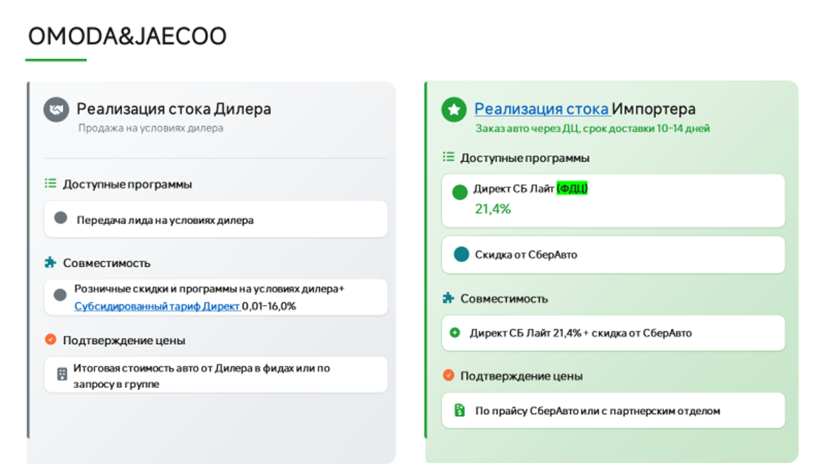
КАТЕГОРИЯ: ОНЛАЙН
ОБНОВЛЕНО 11.09.2026
ВАЖНО!!!! Маржа согласовывается с координаторами
Бренд | Модель | Комплектация (eng) | Комплектация (ru) | Год пр-ва | МЦП / РРЦ, руб. | Цена для Клиента за наличные | Скидка от РРЦ
JAECOO | J6 | 1.5T DCT6 Urban | 1.5T 6ст. робот Актив | 2026 | 2,330,000 | 2,101,000 | 229,000
JAECOO | J6 | 1.5T DCT6 Comfort | 1.5T 6ст. робот Комфорт | 2026 | 2,549,000 | 2,248,000 | 301,000
JAECOO | J6 | 1.5T DCT6 Ultimate | 1.5T 6ст. робот Престиж | 2026 | 2,749,000 | 2,425,000 | 324,000
JELAND | J6 | 1.5T DCT6 Active | 1.5T 6ст. робот Актив | 2026 | 2,350,000 | 2,119,000 | 231,000
JELAND | J6 | 1.5T DCT6 Comfort | 1.5T 6ст. робот Комфорт | 2026 | 2,549,000 | 2,248,000 | 301,000
JELAND | J6 | 1.5T DCT6 Prestige | 1.5T 6ст. робот Престиж | 2026 | 2,749,000 | 2,425,000 | 324,000
JELAND | J6 | 1.6T DCT7 Prestige 4WD | 1.6T 7ст. робот Престиж 4ПП | 2026 | 2,929,000 | 2,584,000 | 345,000
JAECOO | J7 | 1.6T DCT Urban FL | 1.6T робот. Актив 150 НП | 2026 | 2,849,000 | 2,430,000 | 419,000
JAECOO | J7 | 1.6T DCT Ultimate LP FL | 1.6T робот. Престиж 150 НП | 2026 | 3,109,000 | 2,688,000 | 421,000
JAECOO | J7 AWD | 1.6T DCT Supreme HP 4WD FL | 1.6T робот. Престиж 186 4ПП НП | 2026 | 3,409,000 | 2,947,000 | 462,000
JELAND | J7 | 1.6T DCT Comfort LP FL | 1.6T робот. Актив 150 НП | 2026 | 2,849,000 | 2,430,000 | 419,000
JELAND | J7 | 1.6T DCT Prestige LP FL | 1.6T робот. Престиж 150 НП | 2026 | 3,109,000 | 2,688,000 | 421,000
JELAND | J7 | 1.6T DCT Prestige + LP FL | 1.6T робот. Престиж + 150 НП | 2026 | 3,109,000 | 2,688,000 | 421,000
JELAND | J7 AWD | 1.6T DCT Prestige HP 4WD FL | 1.6T робот. Престиж 186 4ПП НП | 2026 | 3,409,000 | 2,947,000 | 462,000
JELAND | J7 AWD | 1.6T DCT Prestige + HP 4WD FL | 1.6T робот. Престиж 186 4ПП НП | 2026 | 3,409,000 | 2,947,000 | 462,000
JAECOO | J8 AWD | 2.0T 7DCT Comfort BL 4WD | 2.0T 7ст. робот. Комфорт черн. салон 4ПП | 2026 | 4,330,000 | 3,874,000 | 456,000
JAECOO | J8 AWD | 2.0T 7DCT Prestige BL 4WD | 2.0T 7ст. робот. Престиж черн. салон 4ПП | 2026 | 4,645,000 | 4,152,000 | 493,000
JAECOO | J8 AWD | 2.0T 7DCT Prestige + BL 4WD | 2.0T 7ст. робот. Престиж+ черн. салон 4ПП | 2026 | 4,845,000 | 4,330,000 | 515,000
OMODA | C5 NG | 1.5T DCT Fun NG | 1.5T робот. Актив НП | 2026 | 2,399,000 | 2,062,000 | 337,000
OMODA | C5 NG | 1.5T DCT Lifestyle NG | 1.5T робот. Драйв НП | 2026 | 2,629,000 | 2,273,000 | 356,000
OMODA | C5 NG | 1.5T DCT Ultimate NG | 1.5T робот. Стиль НП | 2026 | 2,779,000 | 2,402,000 | 377,000
OMODA | C5 NG | 1.5T DCT Style 4WD NG | 1.5T робот. Стиль 4ПП НП | 2026 | 2,929,000 | 2,532,000 | 397,000
OMODA | C7 | 1.6Т DCT Lifestyle | 1.6Т робот. Драйв | 2026 | 3,099,000 | 2,559,000 | 540,000
OMODA | C7 AWD | 1.6Т DCT Lifestyle 4WD | 1.6Т робот. Драйв 4ПП | 2026 | 3,299,000 | 2,893,000 | 406,000
OMODA | C7 AWD | 1.6Т DCT Ultimate 4WD / Style 4WD | 1.6Т робот. Стиль 4ПП | 2026 | 3,499,000 | 3,069,000 | 430,000

 | приоритет с актуальным стоком и ценой
 | приоритет

Город | Ссылка на группу | Название | ЮЛ | ИНН | Код ФДЦ | Адрес | Название в беке | Почты для передачи лидов | Ответственный | График работы по местному времени | Разница с МСК | карта | Код
Анапа | https://max.ru/join/0A49BrYaMZX7u8tSJCaG9mO-pu9ByyCZ-mu2PRNKR7I | О2 | ООО Оптима Кубань | 2312205455 | 104000/114331 | г. Анапа, ул. Симферопольское шоссе, д.7 | О2 | i.kokoulina@optima-car.ru, e.kapenkin@optima-car.ru | Валерия Солдатова
Армавир | https://max.ru/join/53rQXaDsYXrF_aQCu8_a0e4wDjS7Af1k4FxXol5JPt8 | Авто для Вас Премиум | ООО Авто для Вас Премиум | 2312310273 | 105685 | г. Армавир, ФАД Кавказ, 161-й км., д. 420 |  | novikova.v@krd-auto.ru, faskhutdinov@krd-auto.ru | Валерия Солдатова |  |  |  | 1095
Белореченск | https://max.ru/join/0A49BrYaMZX7u8tSJCaG9mO-pu9ByyCZ-mu2PRNKR7I | О2 | ООО Оптима Кубань | 2312205455 | 104000/114331 | г. Белореченск, ул. Первомайская улица, 174 | О2 | i.kokoulina@optima-car.ru, e.kapenkin@optima-car.ru | Валерия Солдатова
Брянск | https://max.ru/join/djl7Zu78HpdUO5cdDXyXwALWf1IDezweViCnZaFSHpw | Дебрянск Авто | ООО БНМ-1 | 3257002460 | 104266 | Брянская обл., Брянский р-н, с. Супонево, ул. Шоссейная, д. 12Г |  | gleb.usov@krona-auto.ru, anton.vereschagin@omoda-pion.ru vladislav.pulukchu@debryansk-auto.ru denis.chigray@debryansk-auto.ru mikhail.frolov@debryansk-auto.ru oj@debryansk-auto.ru, semen.schyolokov@debryansk-auto.ru | Валерия Солдатова |  |  |  | 927
Владимир | https://max.ru/join/Ljsvux77wpwZJn9sFuEvn_haHpCalUzfwe7nXLYaXjs | АВТОТРАКТ | ООО ТФК | 3328437679 |  | г. Владимир, ул. Куйбышева, д. 24М |  |  |  |  |  |  | 1332
Волгоград | https://max.ru/join/5ZtAs99f_OOY6gQKYpBX9R7VlQK7oit7CZ2khdk-08I | Автопрестиж | ООО Авто-ВЛГ | 3443150956 | 109397 | г. Волгоград ул. Землячки д.94 стр2 | ONLINE ФДЦ Автопрестиж | aamikhailov@autoprestige-vlg.ru AASerebryakov@autoprestige-vlg.ru vrromanov@autoprestige-vlg.ru | Алексей Чихарев |  |  |  | 8000
Воронеж | https://max.ru/join/4brwGhX27zxl4qRZbiYlZRJ96xqd5_644Y0zSojpFt8 | Мотор Ленд | ООО Автопроект | 3662267900 | 107899 | г. Воронеж, ул. Изыскателей, 23/2 |  | Karih@omoda-motorland.ru, Hostes@omoda-motorland.ru | Валерия Солдатова |  |  |  | 883
Воронеж | https://max.ru/join/iDWi0X5nF_SRbjPZQJDtW39ySAFdVNsjSgLplSo2-5I | Ринг | ООО Ринг Сервис | 3664048710 | 107078 | Воронеж, Семилуки, Воронежская ул., 209/2 |  | a.bulavintsev@omoda-ring.ru chukin.dmitrij@omoda-ring.ru a.krasikov@omoda-ring.ru v.krahmalev@omoda-ring.ru sergei.chursanov@Omoda-ring.ru zaborev.maksim@omoda-ring.ru | Валерия Солдатова |  |  |  | 874
Геленджик | https://max.ru/join/0A49BrYaMZX7u8tSJCaG9mO-pu9ByyCZ-mu2PRNKR7I | О2 | ООО Оптима Кубань | 2312205455 | 104000/114331 | г. Геленджик, ул. Южная промзона д.32 | О2 | i.kokoulina@optima-car.ru, e.kapenkin@optima-car.ru | Валерия Солдатова
Екатеринбург | https://max.ru/join/g0tybbZ7j9UxnXxc2prTxtnuPxjBTs89u2lEqFlWxhM | Июль | ООО Наши машины | 7449109091 | 107422 | г. Екатеринбург, пер. Базовый, д. 38 (подписание на доков на Металлургов, 65) | ONLINE ТСАЦ Июль | v.maht@julyauto.ru n.kudrin@tenet-july.ru | Евгения Добролюбова | 9.00-21.00 |  | да | 1293
Иркутск | https://max.ru/join/EVBNWixFb4rdKoFAZWdQShzh1yaVIAgkiQxAXBNG0ok | АГАТ-АВТО | ООО Авто-Континент | 3804048079 | 106100 | г. Иркутск, Трактовая, 22 а | СберАвто | baturina@agatauto.ru v_usoltsev@agatauto.ru | Евгения Добролюбова | 8.30-20.00 |  | да | 925
Казань | https://max.ru/join/aomG1I9GLJaIOGX0U7lgJWX-KElVlSkL3gOmHAWZS6M | Квазар | ООО КВАЗАР | 7720878779 | 104204 | г. Казань, улица Маршала Чуйкова, здание 54 В | СберАвто | r.fazleev@kvazarmotors.ru m.ziganshin@kvazarmotors.ru | Алексей Чихарев | 9.00-21.00 |  | да | 959
Казань | https://max.ru/join/_cojYrx6JpY8tqofckt7oBadZAaTaftsrdRtrQurHh0 | Диалог | ООО Управляющая компания Диалог | 1650207558 | 112831 | г. Казань, улица, Горьковское шоссе, 30, 1 | СберАвто | onlinesale@dialog-auto.ru | Алексей Чихарев |  |  | да | 8348
Казань | https://max.ru/join/KyKn4mL6Dx8v4ymCRFt0JJ-7DHznHMS-mfw0lDCtFXo | КАН Авто | ООО КАН АВТО - 7 | 1657196270 |  | Казань, ул. Тукая д. 115, корп. 3 | Приоритет_ГК_КАН Авто | - | Алексей Чихарев | 9.00-21.00 |  |  | 1003
Казань | https://max.ru/join/KyKn4mL6Dx8v4ymCRFt0JJ-7DHznHMS-mfw0lDCtFXo | КАН Авто | ООО КАН АВТО - 16 | 1685004580 |  | Казань, Оренбургский тракт д. 209б | Приоритет_ГК КАН Авто | shop@kanavto.ru | Алексей Чихарев | 9.00-21.00 |  |  | 8066
Краснодар | https://max.ru/join/FhaRZldJv_YnMIAhIm_4XQqUSFPVw1AXtk2DfuULao4 | ОПТИМА | ООО ОПТИМА КУБАНЬ | 2312205455 | 104000 | г. Краснодар, ул им. Дзержинского, д 229/5 | СберАвто | d.lonskoy@omoda-optima.ru | Валерия Солдатова | 9.00-20.00 |  | да | 878????
Кропоткин | https://max.ru/join/0A49BrYaMZX7u8tSJCaG9mO-pu9ByyCZ-mu2PRNKR7I | О2 | ООО Оптима Кубань | 2312205455 | 104000/114331 | г. Кропоткин ул. Губернская д.1В | О2 | i.kokoulina@optima-car.ru, e.kapenkin@optima-car.ru | Валерия Солдатова
Крымск | https://max.ru/join/0A49BrYaMZX7u8tSJCaG9mO-pu9ByyCZ-mu2PRNKR7I | О2 | ООО Оптима Кубань | 2312205455 | 104000/114331 | г. Крымск, ул. Одесская д.1А | О2 | i.kokoulina@optima-car.ru, e.kapenkin@optima-car.ru | Валерия Солдатова
Лабинск | https://max.ru/join/0A49BrYaMZX7u8tSJCaG9mO-pu9ByyCZ-mu2PRNKR7I | О2 | ООО Оптима Кубань | 2312205455 | 104000/114331 | г. Лабинск, садовое товарищество Экология, ул. Дорожная улица, 77 | О2 | i.kokoulina@optima-car.ru, e.kapenkin@optima-car.ru | Валерия Солдатова
Махачкала | https://max.ru/join/9pyRVgwznE_9kUtc6-DZ9eeQ0rW083do7dHM_hBD0wo | Автолюкс | ООО Автолюкс | 546024330 | 104179 | Махачкала, улица Кизилюртовская, 88 А |  | magomed.magomedov@omoda-autoluxe.ru | Валерия Солдатова |  |  |  | 995
Минеральные воды |  | Автопрестиж | ООО Автопрестиж КМВ | 2635251762 | 106030 | Ставропольский край, Минераловодский округ, автодорога Кавказ Р-217, 347 км, строение 1 | ONLINE ФДЦ Автопрестиж |  | Алексей Чихарев |  |  |  | 8001
Москва | https://max.ru/join/EzZApUNIx1wbv2Yy4oShNQuNA7dFJMiZ4s7iwC-BRNY | Авилон | АO Авилон АГ | 7705133757 |  | Московская область, Котельники, Коммерческий проезд, 10 | Авилон АГ | omoda_bd_leeds@avilon.ru jaecoo_bd_leeds@avilon.ru jeland_bd_leeds@avilon.ru | Алексей Чихарев |  |  |  | 8329
Москва | https://max.ru/join/NtxHMs3lgMkohLnraN9bMpnyHSGy-Uy_MOVI1Xap0Ow | СОНГ | ООО СОНГ МОТОРС | 7720967250 | Только лиды | Москва, 1ый Дорожный пр-д 4, стр 1 | СОНГ | d.volinshikov@songmotors.ru sales@songmotors.ru | Алексей Чихарев |  |  |  | 8378
Москва | https://max.ru/join/-EAzdLFFffHEMk6tQcOw0l7NgMp6XdpKdR6mIxmxBNE | Пелетон | ООО Пелетон | 7751294798 | Только Лиды | Москва 33 км МКАД строение 6 владение 6 | Пелетон | Sales33online@peleton.ru | Алексей Чихарев | 09.00-21.00 |  |  | 8320
Москва | https://max.ru/join/9sZCW0Prr220ofixDLLnreoj-tZ8RBHwvm64rm5qfIo | ДЕЛИВЕРИ КАР | ООО ДЕЛИВЕРИ КАР | 7720890952 | 103902 | г. Москва, ул. Киевская, д.2 | СберАвто | b.bugera@deliverycar-online.ru d.alisov@deliverycar-online.ru a.osipyan@deliverycar-online.ru k.semenov@deliverycar-online.ru a.shilyaev@deliverycar-online.ru | Алексей Чихарев | 9.00-21.00 |  | да | 987
Москва | https://max.ru/join/lUfmM_m2aE9VGu9pgwxGiAbIhFuE0A26qTUkMf0Yp3k | Автодом | ООО ДЦА | 5029236551 | Только лиды | г. Москва, 85-й км МКАД, вл. 5, с. 1 | АВТОДОМ ONLINE | передача строго по кнопки в Бек, на адрес необходимой локации | Алексей Чихарев | 9.00-21.00
Москва | https://max.ru/join/6aHvZ7yQN7MWYlcly5MQQwq7LlDuHP_5p927JhLvO0c | Автодом | АО АВТОДОМ | 7714709349 |  | Москва, проспект Вернадского, д. 97, стр. 2 | АВТОДОМ ONLINE | передача строго по кнопки в Бек, на адрес необходимой локации | Алексей Чихарев | 9.00-21.00 |  |  | 1183
Москва | https://max.ru/join/VhMoz0Wpe15TPLrK6DEOo2HcQo8I_lB8CLumqUG92Fw | ГК Рольф | АО Рольф | 5047254063 | 112240 | г.Москва,МКАД, 39-Й Км |  | NAZAHARENKO@rolf.ru DRAHMIDEEVA1@rolf.ru | Андрей Кузнецов |  |  |  | 1011
Москва | https://max.ru/join/OKIMWt0JL9z4rJVe7oGjW-GNfgFN4Ru3NZ2yl4crhA4 | ГК Рольф | АО Рольф | 5047254063 | 104826 | г.Москва,Химки, Ленинградское шоссе, вл. 21,с1 |  | IATerentev@rolf.ru IVStihov@rolf.ru | Андрей Кузнецов |  |  |  | 1011
Набережные Челны | https://max.ru/join/_cojYrx6JpY8tqofckt7oBadZAaTaftsrdRtrQurHh0 | Диалог Авто | ООО Управляющая компания Диалог | 1650207558 | 105763 | г. Набережные Челны, Казнский проспект, д. 106 | СберАвто | elabugasales@dialog-auto.ru | Алексей Чихарев |  |  | да
Новосибирск | https://max.ru/join/PIiVKd1CwwFSh_5Ih-dg9uO0RHzKg05lj9IRBtt9tMk | ЭКСПЕРТ АВТО | ООО ЭКСПЕРТ АВТО НСК | 5410097027 | 103842 | г. Новосибирск, ул. Богдана Хмельницкого, 75/1 | СберАвто | info@jaecoo-expertauto-nsk.ru | Евгения Добролюбова | 8.00-20.00 |  | да | 900
Пятигорск | https://max.ru/join/iIYsqoVlL2R0422psoN2Kj3F0FIRs2FTu_ToNw380tw | АвтоЮг | ООО АвтоЮГ Пятигорск | 2635243909 | 108381 | г Пятигорск, ш Бештаугорское, д. 17 |  | a.ivanov@omoda-autoug.ru, a.alaverdyan@omoda-autoug.ru | Валерия Солдатова |  |  |  | 977
Пермь | https://max.ru/join/X1tpeytidtrQeDwJcrKVoMykWtV_Uc8qRMoGo2hzW1o | Сатурн Р | ООО Сатурн Р | 5902809279. | 106846 | г. Пермь ул. Спешилова 104а, |  | evgeniy.mezentsev@omoda-saturn-r.ru | Евгения Добролюбова |  |  |  | 915
Самара | https://max.ru/join/qhavIJ0AOMIz1uh0U0uTjGpsjA2XcQPq4JunVAbESfQ | ВИП АВТО САМАРА | ООО ВИП АВТО САМАРА | 6312214182 | 106067 | г. Самара, Южное шоссе, д. 12. Стр. 3 | СберАвто | iabubakirov@omoda-vipavto.ru | Евгения Добролюбова | 8.00-20.00 |  | да | 871
Самара | https://max.ru/join/cuJZ6kWx3foqo9CQ0LngRwL3WxGpRlfR_iDoxq0WdIU | АсАвто на Алмаатинской | ООО "АсАвто на Алма-Атинской" | 6312180864 | 107266 | 443106, Самарская область, г. Самара, ул. Алма-Атинская, зд. 87 |  | MShoshnev@asavtomotors.ru | Евгения Добролюбова | 8.00-20.00 |  |  | 847
Санкт-Петербург | https://max.ru/join/NWdL1SPe0jKKyzlJ9eFnrxW4KuGFiJrI1OuZo2xyc44 | ГК Рольф | АО Рольф | 5047254063 | 112960 | г. Санкт Петербург, Полюстровский проспект, д. 68АВ. |  | ASShevyakov@rolf.ru SSRAGIMOV1@rolf.ru | Андрей Кузнецов |  |  |  | 1351
Санкт-Петербург | https://max.ru/join/Tsf1lqtGnjKUuCdWi0ksutreXzaC7RuSNXrhhhPEDvQ | Максимум | ООО Максимум Кредит | 7804540104 | нет пока | Всеволожский район, Муринское городское поселение, территория Транспортная, 6 | Максимум | maksim.pagin@maximum.auto rvkozhenov@maximum.auto vadim.volodkevich@jetour-maximum.ru | Светлана Дариенко | 09.00-21.00 | нет | да | 1179
Санкт-Петербург | https://max.ru/join/Pib6eWLbwRZd84OcgJ6z9cgM5R79LTsDnhY5Y_C7XhI | Аларм | ООО Аларм-моторс Озерки | 7841380152 | Только Лиды | г. Санкт-Петербург, Выборгское ш., 23к1, 194356 | Аларм-Моторс ГК | online@alarm-motors.ru alexts@alarm-motors.ru yaivanova@alarm-motors.ru slipatenkova@alarm-motors.ru asavchenko@alarm-motors.ru | Светлана Дариенко | 9.00-21.00 |  | да | 919
Санкт-Петербург |  | Петровский | ООО Петровский СПб | 7813382729 | 109713 | г. Санкт-Петербург, Софийская ул., 87, 192289 | Петровский | ivanov.iliya@petrovskiy.ru asistmark@petrovskiy.ru | Светлана Дариенко |  |  | да | 912
Санкт-Петербург | https://max.ru/join/ody1hgnlT7Be8WYMYG2hIIC8W0AW9CHv_qecBCM0Oy8 | СИГМА | ООО Сигма Авто | 7813649997 | 105089 | г. Санкт-Петербург, Большой проспект Васильевского острова, 98 | СберАвто | Samohin.Artem@sigma.spb.ru Vysokoumov.Anton@sigma.spb.ru | Светлана Дариенко | 9.00-21.00 |  | да | 828
Славянск-на-Кубани | https://max.ru/join/0A49BrYaMZX7u8tSJCaG9mO-pu9ByyCZ-mu2PRNKR7I | О2 | ООО Оптима Кубань | 2312205455 | 104000 | г. Славянск-на-Кубани, ул. Красная, 178/1 | О2 | i.kokoulina@optima-car.ru, e.kapenkin@optima-car.ru | Валерия Солдатова
Ставрополь | https://max.ru/join/pvsHG52gMEJwhPWWreCbpBjc39T9OCpXd-I-kBC33oY | АвтоЮг | ООО Автоюг-Ставрополь | 2635262845 | 109920 | г. Ставрополь. ул. Западный обход, 70 |  | info@jeland-autoug-stavropol.ru | Валерия Солдатова |  |  |  | 1226
Ставропольский край | https://max.ru/join/0A49BrYaMZX7u8tSJCaG9mO-pu9ByyCZ-mu2PRNKR7I | О2 | ООО ОПТИМА КУБАНЬ | 2312205455 | 112516 | Ставропольский край, Зеленокумск, улица, 50 лет Октября, 51 | Online ГК Оптима | i.kokoulina@optima-car.ru, e.kapenkin@optima-car.ru | Валерия Солдатова
Ставропольский край | https://max.ru/join/0A49BrYaMZX7u8tSJCaG9mO-pu9ByyCZ-mu2PRNKR7I | О2 | ООО ОПТИМА КУБАНЬ | 2312205455 | 112517 | Ставропольский край, Будённовск, улица, Розы Люксенбург, 58 | Online ГК Оптима | i.kokoulina@optima-car.ru, e.kapenkin@optima-car.ru | Валерия Солдатова
Ставропольский край | https://max.ru/join/0A49BrYaMZX7u8tSJCaG9mO-pu9ByyCZ-mu2PRNKR7I | О2 | ООО ОПТИМА КУБАНЬ | 2312205455 | 113019 | Ставропольский край, Георгиевск, станица, Незлобная, улица, Ленина, 499А | Online ГК Оптима | i.kokoulina@optima-car.ru, e.kapenkin@optima-car.ru | Валерия Солдатова
Таганрог | https://max.ru/join/fETwKMNwo0wVTBaSzDdqu1FQEhn_Xra6hMCjP2ON1vA | Гедон | ООО Астра-Инвест | 6165108399 | 108118 | Таганрог, ул. Октябрьская , 44И |  | s.stadnikov@omoda-gedon.ru, v.kosmin@Omoda-gedon.ru, i.obrazcova@omoda-gedon.ru, e.kornilova@omoda-gedon.ru | Валерия Солдатова |  |  |  | 1192
Тамбов | https://max.ru/join/dPrt9pu_Ooh8dUd_ULIiMSAAIy6BbmXO6aCrD1xLiA0 | СКР-Моторс | ООО СКР-Моторс | 7728420885 | 109769 | г. Тамбов, ул. Киквидзе, д. 116 |  | biriukov.i@oj-skrmotors.ru, koliagin.d@oj-skrmotors.ru | Валерия Солдатова |  |  |  | 1213
Тверь | https://max.ru/join/mZJzdtFwpxAjIb0F2lkKnOEMNOWT0Z_RZoYsKpT_yvo | Макон | ООО Макон авто | 6950072413 |  | Г.Тверб проспект Николая Корыткова, 15 | Макон Авто | Info@omoda-makonauto.ru info@jaecoo-makonauto.ru Andrey.Gusev@omoda-makonauto.ru Natalya.hrenova@omoda-makonauto.ru Denis.Ratnikov@omoda-makonauto.ru anton.pisarev@omoda-makonauto.ru |  |  |  |  | 1129
Темрюк | https://max.ru/join/0A49BrYaMZX7u8tSJCaG9mO-pu9ByyCZ-mu2PRNKR7I | О2 | ООО Оптима Кубань | 2312205455 | 104000/114331 | г. Темрюк, ул. Мира д.158 |  | i.kokoulina@optima-car.ru, e.kapenkin@optima-car.ru | Валерия Солдатова
Тимашевск | https://max.ru/join/0A49BrYaMZX7u8tSJCaG9mO-pu9ByyCZ-mu2PRNKR7I | О2 | ООО Оптима Кубань | 2312205455 | 104000/114331 | г. Тимашевск ул. Науменко, 2А |  | i.kokoulina@optima-car.ru, e.kapenkin@optima-car.ru | Валерия Солдатова
Челябинск | https://max.ru/join/n7isFuWjXtNl6r6J7k9ClDBWSekHkNUOHnWd8fTKo-o | Планета Авто | ООО Гольф Стрим | 7452048272 | 108603 | г.Челябинск ул. Братьев Кашириных, 137 | Планета Авто | skosarev@planeta-avto.ru | Евгения Добролюбова |  |  |  | 1101
Челябинск | https://max.ru/join/LMovialuMrn5lKmD2RRnutoV4ZWkSTwD1OcQHuP9Jg0 | Омода Сатурн-2 | ООО Сатурн-2 | 7449019666 | 107903 | Челябинск, Молодогвардейцев, 2 | Сатурн 2 | a.nazhimov@bmsystem74.ru | Евгения Добролюбова | 9.00-21.00 | да
Якутск | https://max.ru/join/j093N2BswBTlwnBlPKsL16e7Ud3-MC8V-DGLa83N_cg | АзиаМоторс | ООО АзиаМоторс | 1400034863 | 109719 | Якутск, Покровский тракт 5 км, д. 34 |  | vasiliy.buzhin@omodajaecooykt.ru | Светлана Дариенко |  | +6 часов

Geely&Belgee
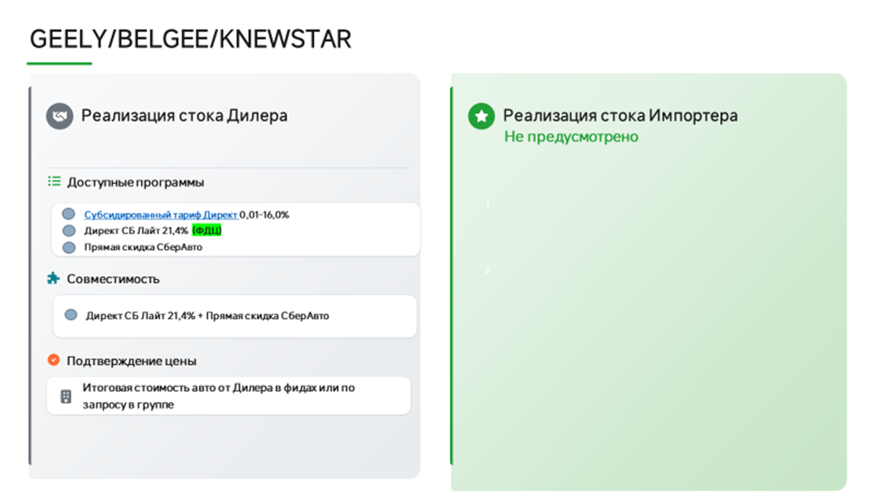
КАТЕГОРИЯ: ОНЛАЙН
Обновлено: 02.09.2026
Модель | Комплектация | Год | РРЦ | Скидка клиенту | Цена для клиента
Cityray (G426) | Comfort | 2025 | 2 954 990 | 243 000 | 2 711 990 | увеличилась ррц
 | Luxury | 2025 | 3 204 990 | 243 000 | 2 961 990 | увеличилась ррц
 | Flagship | 2025 | 3 344 990 | 243 000 | 3 101 990 | увеличилась ррц
 | Flagship Sport | 2025 | 3 384 990 | 243 000 | 3 141 990 | увеличилась ррц
Monjaro (KX11) | Luxury 2.0T 8AT 4WD | 2025 | 4 549 990 | 495 000 | 4 054 990
 | Flagship 2.0T 8AT 4WD | 2025 | 4 852 190 | 495 000 | 4 357 190
 | Exclusive 2.0T 8AT 4WD | 2025 | 5 052 190 | 495 000 | 4 557 190
EX5 | Pro | 2025 | 4 169 990 | 0 | 4 169 990
 | Max | 2025 | 4 474 990 | 0 | 4 474 990
Okavango (VX11) | Luxury | 2025 | 3 692 990 | 315 000 | 3 377 990
 | Flagship MY24 | 2025 | 3 908 990 | 315 000 | 3 593 990
ATLAS (FX11) | Luxury 1,5T 2WD | 2025 | 3 449 990 | 171 000 | 3 278 990
 | Luxury 2.0T 8AT 4WD | 2025 | 3 760 990 | 135 000 | 3 625 990
 | Flagship 2.0T 8AT 4WD | 2025 | 3 970 990 | 135 000 | 3 835 990
 | Flagship Sport 2.0T 8AT 4WD | 2025 | 4 080 990 | 135 000 | 3 945 990
EX5 EM-i | Pro | 2025 | 3 669 990 | 270 000 | 3 399 990
 | Max | 2025 | 3 974 990 | 270 000 | 3 704 990
Monjaro (KX11-A3) | Flagship SE 2.0T 8AT 4WD | 2025 | 4 954 990 | 220 500 | 4 734 490
Preface LP | Luxury 2,0T 7DCT LP | 2025 | 3 329 990 | 225 000 | 3 104 990
 | Flagship 2,0T 7DCT LP | 2025 | 3 434 990 | 153 000 | 3 281 990
ATLAS (FX11) | Luxury 1,5T 2WD | 2026 | 3 449 990 | 234 000 | 3 215 990
 | Luxury 2.0T 8AT 4WD | 2026 | 3 909 990 | 144 000 | 3 765 990
 | Flagship 2.0T 8AT 4WD | 2026 | 4 119 990 | 144 000 | 3 975 990
 | Flagship Sport 2.0T 8AT 4WD | 2026 | 4 229 990 | 144 000 | 4 085 990
EX5 EM-i | Pro | 2026 | 3 669 990 | 270 000 | 3 399 990
 | Max | 2026 | 3 974 990 | 270 000 | 3 704 990
EX5 EM-R | Pro | 2026 | 3 479 990 | 225 000 | 3 254 990 | новая модель
 | Max | 2026 | 3 829 990 | 225 000 | 3 604 990 | новая модель
Monjaro (KX11-A3) | Luxury SE 2.0T 8AT 4WD | 2026 | 4,599,990 | 225 000 | 4 374 990
 | Flagship SE 2.0T 8AT 4WD | 2026 | 4,954,990 | 184,500 | 4,770,490
Preface LP | Luxury 2,0T 7DCT LP | 2026 | 3 329 990 | 225 000 | 3 104 990
 | Flagship 2,0T 7DCT LP | 2026 | 3 434 990 | 153 000 | 3 281 990
Coolray A5 | Sport 1,5 7DCT | 2026 | 2,774,990 | 135 000 | 2 639 990
 | Exclusive 1,5T 7DCT | 2026 | 2,964,990 | 135 000 | 2 829 990 | увеличилась ррц
Okavango (VX11) | Luxury | 2026 | 3,864,990 | 315 000 | 3 549 990 | увеличилась ррц
 | Flagship MY24 | 2026 | 4,085,990 | 315 000 | 3 770 990 | увеличилась ррц
Cityray (G426) | Comfort | 2026 | 2,954,990 | 243 000 | 2 711 990 | увеличилась ррц
 | Luxury | 2026 | 3,204,990 | 243 000 | 2 961 990 | увеличилась ррц
 | Flagship | 2026 | 3,344,990 | 243 000 | 3 101 990 | увеличилась ррц
 | Flagship Sport | 2026 | 3,384,990 | 243 000 | 3 141 990 | увеличилась ррц
BELGEE X50 | Active 1,5 7DCT | 2025/2026 | 2 479 990 | 360 000 | 2 119 990
 | Style 1,5 7DCT | 2025/2026 | 2 590 990 | 238 500 | 2 352 490
 | Prestige 1,5 7DCT | 2025/2026 | 2 690 990 | 238 500 | 2 452 490
BELGEE X50+ | Active 1,5 7DCT | 2025/2026 | 2 319 990 | 90 000 | 2 229 990
 | Style 1,5 7DCT | 2025/2026 | 2 509 990 | 90 000 | 2 419 990
 | Prestige 1,5 7DCT | 2025/2026 | 2 699 990 | 90 000 | 2 609 990 | увеличилась ррц
 | Onyx 1,5 7DCT | 2025/2026 | 2 799 990 | 90 000 | 2 709 990 | увеличилась ррц
Belgee X70 | Active 1,5 6AT 2WD | 2025/2026 | 2 825 990 | 495 000 | 2 330 990
 | Style 1,5 6AT 2WD | 2025/2026 | 2 946 190 | 396 000 | 2 550 190
 | Style 1,5 7DCT 4WD | 2025/2026 | 3 121 190 | 450 000 | 2 671 190
 | Prestige 1,5 7DCT 4WD | 2025/2026 | 3 321 190 | 567 000 | 2 754 190
 | Prestige+ 1,5 7DCT 4WD | 2025/2026 | 3 426 190 | 594 000 | 2 832 190
Belgee X70 FL | Active 1,5 6AT 2WD | 2025/2026 | 2 609 990 | 72 000 | 2 537 990
 | Style 1,5 6AT 2WD | 2025/2026 | 2 745 990 | 72 000 | 2 673 990
 | Style 1,5 7DCT 4WD | 2025/2026 | 2 839 990 | 72 000 | 2 767 990
 | Prestige 1,5 7DCT 4WD | 2025/2026 | 3 039 990 | 72 000 | 2 967 990
 | Prestige+ 1,5 7DCT 4WD | 2025/2026 | 3 115 990 | 72 000 | 3 043 990
Belgee S50 | Active MT | 2025/2026 | 1 929 990 | 180 000 | 1 749 990
 | Active AT | 2025/2026 | 2 069 990 | 108 000 | 1 961 990
 | Style | 2025/2026 | 2 165 990 | 108 000 | 2 057 990
 | Prestige | 2025/2026 | 2 345 990 | 108 000 | 2 237 990
KS 001 (G11) | Luxury 2.0T 8AT 4WD | 2024 | 4 229 990 | 585 000 | 3 644 990
 | Flagship 2.0T 8AT 4WD | 2024 | 4 462 990 | 558 000 | 3 904 990
 | Flagship Sport 2.0T 8AT 4WD | 2024 | 4 569 990 | 558 000 | 4 011 990
KS 001 (G11) | Luxury 2.0T 8AT 4WD | 2025 | 4 229 990 | 405 000 | 3 824 990
 | Flagship 2.0T 8AT 4WD | 2025 | 4 462 990 | 378 000 | 4 084 990
 | Flagship Sport 2.0T 8AT 4WD | 2025 | 4 569 990 | 378 000 | 4 191 990
NordCross 001 (C21) | 2.0T MHEV 8AT 4WD | 2026 | 7 130 000 | нет | 7 130 000

 | приоритет с актуальным стоком и ценой
 | приоритет

Город | Бренд | Ссылка на группу | Название | ЮЛ | ИНН | Код ФДЦ | Адрес | Название в беке | Почты для передачи лидов | Ответственный | График работы по местному времени | Разница с МСК | почтовый адрес сотрудника ДЦ для согласования кредитной сделки и отправки счета на оплату допа в тело кредита | карта
Альметьевск | GEELY | https://max.ru/join/_cojYrx6JpY8tqofckt7oBadZAaTaftsrdRtrQurHh0 | Диалог | ООО Диалог Авто | 1644062657 | 107195 | Альметьевск, улица, Геофизическая, 58/2 | ONLINE Диалог Авто КЗН АЛМТВСК НАБ.ЧЛН | onlinesale@dialog-auto.ru | Алексей Чихарев | 09 до 21 |  | a.minilbaev@dialog-auto.ru | да
Анапа | GEELY,BELGEE | https://max.ru/join/0A49BrYaMZX7u8tSJCaG9mO-pu9ByyCZ-mu2PRNKR7I | О2 | ООО Оптима Кубань | 2312205455 | 110658 | г. Анапа, ул. Симферопольское шоссе, д.7 | О2 | i.kokoulina@optima-car.ru, e.kapenkin@optima-car.ru | Валерия Солдатова
Белореченск | GEELY,BELGEE | https://max.ru/join/0A49BrYaMZX7u8tSJCaG9mO-pu9ByyCZ-mu2PRNKR7I | О2 | ООО Оптима Кубань | 2312205455 | 110658 | г. Белореченск, ул. Первомайская улица, 174 | О2 | i.kokoulina@optima-car.ru, e.kapenkin@optima-car.ru | Валерия Солдатова
Великий Новгород | GEELY/Belgee/KNEWSTAR | https://t.me/+2tO5FxNpk9A5MTcy | Автостиль | ООО Автостиль | 7805752165 | 104688 | Великий Новгород, Северная улица, 2 | ONLINE Автостиль СПб и Великий Новгород | call@as-s.ru meshkov.dm@as-s.ru - | Светлана Дариенко | 08:30 до 20:30 |  | tyurin.ma@as-s.ru | да
Волгоград | GEELY,BELGEE,KNEWSTAR | https://max.ru/join/5ZtAs99f_OOY6gQKYpBX9R7VlQK7oit7CZ2khdk-08I | Автопрестиж | ООО А-моторс | 3443088070 |  | г.Волгоград, ул. Землячки, 82г | ONLINE ФДЦ Автопрестиж | comsec.geely@volga-rast.ru, 1ccq@volga-rast.ru, aliya.dauletkalieva@volga-rast.ru, yaroslav.rostovskiy@volga-rast.ru, s.kachurin@autoprestige-vlg.ru, call-center@autoprestige.ru naadamenko@autoprestige.ru | Алексей Чихарев | 08 до 20 |  |  | да
Воронеж | GEELY,BELGEE,KNEWSTAR | https://max.ru/join/NDhLtGLQFKobwagTY99fvzDw6ipD7CRciy1pY_vMhAE | Моторленд | ООО Воронеж Транс Бизнес | 3662140164 | 110667 | Воронеж,ул. Изыскателей, 23/3 | Online Моторленд | hostes@geely-motorland.ru, tolchelnikov@geely-motorland.ru, marketolog@geely-motorland.ru | Валерия Солдатова | 08 до 20 |  |  | да
Геленджик | GEELY,BELGEE | https://max.ru/join/0A49BrYaMZX7u8tSJCaG9mO-pu9ByyCZ-mu2PRNKR7I | О2 | ООО Оптима Кубань | 2312205455 | 110658 | г. Геленджик, ул. Южная промзона д.32 | О2 | i.kokoulina@optima-car.ru, e.kapenkin@optima-car.ru | Валерия Солдатова
Донецк | GEELY,BELGEE | https://max.ru/join/4EHQ_vS9rVgCYvxz39DZkTHxp96RdJstkR6O33VLIYQ | Бакра | ООО Бакра 2.0 | 2312330449 | 114283 | г. Донецк, ул. Магистральная, 41 | Бакра | sklyar.so@bakra-auto.ru | Валерия Солдатова
Иваново | GEELY,BELGEE | https://max.ru/join/xHWIH8FZeV3r9uAYg-0IlsVAG0A_tLcbAPIo8G1QZR8 | Радар-авто | ООО Радар-гарант | 3700016851 | 110707 | г.Иванво ул. Фрунзе д 90 | ONLINE Радар-Авто | Fnb@radar-avto.ru | Алексей Чихарев
Ижевск | GEELY,KNEWSTAR | https://t.me/+bHH1U9IbEmhhNzhi | Комос-Авто | ООО Комос Европа | 1831088285 |  | Ижевск,Пушкинская ул., 62 | online Комос авто | rop@geely-komos-auto.ru market@geely-komos-auto.ru info@geely-komos-auto.ru | Евгения Добролюбова | 08:20 до 19:00 |  |  | да
Казань | BELGEE | https://max.ru/join/_cojYrx6JpY8tqofckt7oBadZAaTaftsrdRtrQurHh0 | Диалог | ООО Диалог А | 1649021206 | 111680 | Казань, шоссе, Горьковское, 47 К. 1 | ONLINE Диалог Авто КЗН АЛМТВСК НАБ.ЧЛН | onlinesale@dialog-auto.ru | Алексей Чихарев | 09 до 21 |  | a.minilbaev@dialog-auto.ru | да
Казань | BELGEE | https://max.ru/join/aUVuzzrOQTj-Vwe8PVo931vf3q-mrLY0WwpOnYEWFdA | Барс Авто | ООО Дат Р | 1660106816 |  | Казань, ул. Родины, д. 1 | Барс Авто | k.avakyan@geely-barsavto.ru r.hannanov@geely-barsavto.ru k.nurieva@barsavto.ru t.kireeva@barsavto.ru | Алексей Чихарев | 09 до 21
Казань | GEELY | https://max.ru/join/aUVuzzrOQTj-Vwe8PVo931vf3q-mrLY0WwpOnYEWFdA | Барс Авто | ООО Дат Р | 1660106816 |  | Казань, ул. Родины, д. 1в | Барс Авто | k.avakyan@geely-barsavto.ru r.hannanov@geely-barsavto.ru k.nurieva@barsavto.ru t.kireeva@barsavto.ru | Алексей Чихарев | 09 до 21
Казань | GEELY | https://max.ru/join/KyKn4mL6Dx8v4ymCRFt0JJ-7DHznHMS-mfw0lDCtFXo | КАН АВТО | ООО КАН АВТО - 21 | 1685007616 |  | Казань, ул. Тукая, д. 115, корп. 3 | КАН АВТО | shop@kanavto.ru | Алексей Чихарев | 09 до 21
Казань | BELGEE | https://max.ru/join/KyKn4mL6Dx8v4ymCRFt0JJ-7DHznHMS-mfw0lDCtFXo | КАН АВТО | ООО КАН АВТО - 14 | 1657244365 |  | Казань, Сибирский тракт, д. 48 | КАН АВТО | shop@kanavto.ru | Алексей Чихарев | 09 до 21
Казань | BELGEE | https://max.ru/join/KyKn4mL6Dx8v4ymCRFt0JJ-7DHznHMS-mfw0lDCtFXo | КАН АВТО | ООО КАН АВТО - 4 | 1657120962 |  | Казань, Оренбургский тракт д. 209а | КАН АВТО | shop@kanavto.ru | Алексей Чихарев | 09 до 21
Кемерово | GEELY,KNEWSTAR | https://t.me/+ZIY6xJAdy2tiODYy | Ай-Би-Эм | ООО Ай-Би-Эм | 4207055973 | 104030 | Кемерово,Притомский пр., 20/1 | Online Geely Ай-Би-Эм | a.ganzvent@geely-abm.ru a.nekrasov@geely-abm.ru n.urkevich@geely-abm.ru | Светлана Дариенко | 09 до 20 | 4 часа |  | да
Краснодар | GEELY,BELGEE,KNEWSTAR | https://max.ru/join/66KaFVoqOq5v39AxtaIp1nlX9ukyYKMA1BshjHrWhB0 | Оптима | Оптима Кубань | 2312205455 | 110658 | Краснодар,Передовая ул., 73 | Online ГК Оптима | m.makarov@optima-car.ru, mailto:s.krasnik@geely-optima.ru | Валерия Солдатова | 09 до 20 |  |  | да
Краснодар | Geely | https://max.ru/join/CZPZXj0QnBxNhmofDb13J8EUBcVMix2RUS_qdfbYZVA | Бакра | ООО Бакра 2.0 | 2312330449 | 110877 | Республика Адыгея, Тахтамукайский р-н, а.Новая Адыгея, ул. Тургеневское шоссе, 23 | Бакра | basiuk.ss@bakra-auto.ru, bazalii.oo@bakra-auto.ru, sergey.bogdanov@belgee-bakra.ru, bugaev.as@bakra-auto.ru, nikita.grishchenko@belgee-bakra.ru, ivenko.ma@bakra-auto.ru, vladimir.koltsov@belgee-bakra.ru, makarova.nv@bakra-auto.ru, novozhilov.iv@bakra-auto.ru, vladimir.pushkin@belgee-bakra.ru, skidan.pd@bakra-auto.ru, shcherbach.ta@bakra-auto.ru, karlov.ss@bakra-auto.ru | Валерия Солдатова
Краснодар | Belgee | https://max.ru/join/CZPZXj0QnBxNhmofDb13J8EUBcVMix2RUS_qdfbYZVA | Бакра | ООО Бакра | 2310041882 | 110877 | Республика Адыгея, Тахтамукайский р-н, а.Новая Адыгея, ул. Тургеневское шоссе, 23 | Бакра | basiuk.ss@bakra-auto.ru, bazalii.oo@bakra-auto.ru, sergey.bogdanov@belgee-bakra.ru, bugaev.as@bakra-auto.ru, nikita.grishchenko@belgee-bakra.ru, ivenko.ma@bakra-auto.ru, vladimir.koltsov@belgee-bakra.ru, makarova.nv@bakra-auto.ru, novozhilov.iv@bakra-auto.ru, vladimir.pushkin@belgee-bakra.ru, skidan.pd@bakra-auto.ru, shcherbach.ta@bakra-auto.ru, karlov.ss@bakra-auto.ru | Валерия Солдатова
Кропоткин | GEELY,BELGEE | https://max.ru/join/0A49BrYaMZX7u8tSJCaG9mO-pu9ByyCZ-mu2PRNKR7I | О2 | ООО Оптима Кубань | 2312205455 | 110658 | г. Кропоткин ул. Губернская д.1В | О2 | i.kokoulina@optima-car.ru, e.kapenkin@optima-car.ru | Валерия Солдатова
Крымск | GEELY,BELGEE | https://max.ru/join/0A49BrYaMZX7u8tSJCaG9mO-pu9ByyCZ-mu2PRNKR7I | О2 | ООО Оптима Кубань | 2312205455 | 110658 | г. Крымск, ул. Одесская д.1А | О2 | i.kokoulina@optima-car.ru, e.kapenkin@optima-car.ru | Валерия Солдатова
Лабинск | GEELY,BELGEE | https://max.ru/join/0A49BrYaMZX7u8tSJCaG9mO-pu9ByyCZ-mu2PRNKR7I | О2 | ООО Оптима Кубань | 2312205455 | 110658 | г. Лабинск, садовое товарищество Экология, ул. Дорожная улица, 77 | О2 | i.kokoulina@optima-car.ru, e.kapenkin@optima-car.ru | Валерия Солдатова
Липецк | GEELY,BELGEE,KNEWSTAR | https://t.me/+impgvx1GWZQ0MmFi | Сатурн | ООО Сатурн-Л | 4826051045 | 104423 | Липецк, Липецкая обл ул. Неделина, 2-в | Online Сатурн-Л | ya.nenahova@saturn-l.ru, geely@saturn-l.ru, yu.siromyatnikov@saturn-l.ru, marketing@saturn-l.ru. belgee@saturn-l.ru | Валерия Солдатова | 08 до 20 |  |  | да
Луганск | Geely | https://max.ru/join/4ou7uooiQTgKxu_5Fggy3mHoPK7TJr3us3xatCHIeh4 | Бакра | ООО Бакра 2.0 | 2312330449 | 115119 | г. Луганск, ул. 26 Бакинских Комиссаров, д. 117А | Бакра | demidenko.vm@bakra-auto.ru | Валерия Солдатова
Луганск | Belgee | https://max.ru/join/4ou7uooiQTgKxu_5Fggy3mHoPK7TJr3us3xatCHIeh4 | Бакра | ООО Бакра | 2310041882 | 115119 | г. Луганск, ул. 26 Бакинских Комиссаров, д. 117А | Бакра | demidenko.vm@bakra-auto.ru | Валерия Солдатова
Макеевка | Geely | https://max.ru/join/nyktTQM_acAR8nAI1ymCzsPKc3oi3OGguhiXY2c-ntY | Бакра | ООО Бакра 2.0 | 2312330449 | 114284 | ДНР, г. Макеевка, ул. Донецкое шоссе, д.143 | Бакра | filimonov.av@bakra-auto.ru, sklyar.so@bakra-auto.ru | Валерия Солдатова
Макеевка | Belgee | https://max.ru/join/nyktTQM_acAR8nAI1ymCzsPKc3oi3OGguhiXY2c-ntY | Бакра | ООО Бакра | 2310041882 | 114284 | ДНР, г. Макеевка, ул. Донецкое шоссе, д.144 | Бакра | filimonov.av@bakra-auto.ru, sklyar.so@bakra-auto.ru | Валерия Солдатова
Мариуполь | Geely | https://max.ru/join/FqvhlldO1DuhRAT3jkV1GR0zOqXJA3VbFusEimSECYg | Бакра | ООО Бакра 2.0 | 2312330449 | 114423 | г. Мариуполь, пр-кт Металлургов, д. 196а | Бакра | turochek.nm@bakra-auto.ru | Валерия Солдатова
Мариуполь | Belgee | https://max.ru/join/FqvhlldO1DuhRAT3jkV1GR0zOqXJA3VbFusEimSECYg | Бакра | ООО Бакра | 2310041882 | 114423 | г. Мариуполь, пр-кт Металлургов, д. 196а | Бакра | turochek.nm@bakra-auto.ru | Валерия Солдатова
Мин. воды | GEELY,BELGEE | https://max.ru/join/OaH6EvRY-7RgFO0RFJxYFgHR0JtoknpesTc-d2_U7y4 | Гермес | ООО Гермес | 2630050011 | 104086 | Ставропольский край, Минераловодский р-н, х. Красный Пахарь, ул. Автомобильная, д. 19 |  | info-geelykmv@hermescorp.ru sales2@hermescorp.ru, batagov@hermescorp.ru | Валерия Солдатова
Москва | BELGEE | https://max.ru/join/1ZoeDYZ3K51tHqOYO87dhTHgFmRaJxl6JDtDstGsR2g | Автогермес | ООО АвтоГЕРМЕС-Запад | 5032237788 |  | г.Москва,ш. Энтузиастов, д. 12А | Приоритет_Автогермес | Yudin.Igor@hyundai-avtogermes.ru Brodskiy.Alexander@geely-avtogermes.ru guest@avtogermes.ru
Москва | GEELY/KNEWSTAR | https://max.ru/join/1ZoeDYZ3K51tHqOYO87dhTHgFmRaJxl6JDtDstGsR2g | Автогермес | ООО АвтоГЕРМЕС-Запад | 5032237788 |  | г.Москва,МКАД 44км | Приоритет_Автогермес | Geraskin.Vladimir@geely-avtogermes.ru guest@avtogermes.ru
Москва | GEELY | https://max.ru/join/xUMXVHzbnbGqVS5PjUo7k1NcCWXGmzpybZZUJORyaGU | Рольф Алтуфьево | АО РОЛЬФ | 5047254063 | 112257 | Москва, Алтуфьевское ш., 31к1, |  | pvzbandut@rolf.ru | Андрей Кузнецов | 09 до 21
Москва | GEELY | https://max.ru/join/EzZApUNIx1wbv2Yy4oShNQuNA7dFJMiZ4s7iwC-BRNY | Авилон | АO Авилон АГ | 7705133757 |  | Московская область, Котельники, Коммерческий проезд, 10 | Авилон АГ | geely_bd_leeds@avilon.ru | Алексей Чихарев
Москва | GEELY | https://max.ru/join/mqfzG_kjQMAG7aKqlHRp-7xTpPp2H3lp5r2NSIsJDW8 | Рольф Восток | АО РОЛЬФ | 5047254063 | 112255 | Москва,Рязанский проспект, дом 24 к.3 р |  | mrkochiashvili@geely-rolf.ru
Москва | Geely | https://max.ru/join/n8OuhvyeZSNywrJUq1Iw39LfxD2qeBJI2rKwkcc8_qE | АвтоСпецЦентр | ООО КАР АЦ | 7726461389 | 104833 | Москва, 2-я ул. Машиностроения, д. 6 | АВТОДОМ ONLINE | передача строго по кнопки в Бек, на адрес необходимой локации | Алексей Чихарев | 09 до 21
Москва | Geely | https://max.ru/join/aZ8OYEdyD8M_4G6t3vVIFAn0K2-u-bpFR6FGftSta6U | АвтоСпецЦентр | ООО КАР АЦ | 7726461389 | 104838 | Москва, Каширское шоссе, д. 45. стр. 4 | АВТОДОМ ONLINE | передача строго по кнопки в Бек, на адрес необходимой локации | Алексей Чихарев | 09 до 21
Москва | BELGEE | https://max.ru/join/aZ8OYEdyD8M_4G6t3vVIFAn0K2-u-bpFR6FGftSta6U | АвтоСпецЦентр | ООО КАР АЦ | 7726461389 |  | Москва, Каширское шоссе, д. 45. стр. 4 | АВТОДОМ ONLINE | передача строго по кнопки в Бек, на адрес необходимой локации | Алексей Чихарев | 09 до 21
Москва | BELGEE | https://max.ru/join/bVamgzMwO9COorDikBaAz8VktEYDIxhJU-7A7J0dyDI | БорисХоф | ООО БорисХоф Холдинг | 7714700709 | 109482 | Москва, 24-й км Киевского шоссе, стр. 8 | Online БорисХоф | oleg.gorin@borishof.ru irina.galaktionova@borishof.ru online_partners@borishof.ru robot_sherpa_1@borishof.ru irina.galaktionova@oting-borishof.ru | Алексей Чихарев | 09 до 21 |  | irina.galaktionova@oting-borishof.ru oleg.gorin@borishof.ru | да
Москва | GEELY,KNEWSTAR | https://max.ru/join/bVamgzMwO9COorDikBaAz8VktEYDIxhJU-7A7J0dyDI | БорисХоф | ООО БорисХоф Холдинг | 7714700709 | 103752 | Москва, ул. 2-я Магистральная, д. 18, стр. 22 | Online БорисХоф | oleg.gorin@borishof.ru irina.galaktionova@borishof.ru online_partners@borishof.ru robot_sherpa_1@borishof.ru irina.galaktionova@oting-borishof.ru | Алексей Чихарев | 09 до 21 |  | irina.galaktionova@oting-borishof.ru oleg.gorin@borishof.ru | да
Москва | GEELY,BELGEE,KNEWSTAR | https://max.ru/join/dJOFEfQpMu3FY9Y3InstMO1dDWFLkbQ9DCfrbdNTBH8 | Автодин | ООО Автодин-Кама | 1650129620 | 110809 | Солнечногорский р-он, рп Ржавки, 2-ой микрорайон, стр.14. 17 км от МКАД по Ленинградскому шоссе, на въезде в г. Зеленоград | Автодин | marketing@avtodin.ru, SberAvto@avtodin.ru reception@avtodin.ru mariya.borovikova@geely-avtodinkama.ru | Алексей Чихарев | 09 до 21 |  | SberAvto@avtodin.ru marketing@avtodin.ru; | да
Москва | GEELY,BELGEE | https://max.ru/join/luUk5fV5GrIyfLG142uaMYI-KNzNCyLrI34vCQtZAPA | У Сервис | ООО У Сервис | 7725080060 |  | Москва,Симферопольское ш., 30-й км, вл.1 с.3 | Online Geely У Сервис | frolov.o@uservice.ru adv@uservice.ru litvinova.n@uservice.ru trostyanskij.m@uservice.ru kurochkina.a@uservice.ru dmitriev.a@uservice.ru adm.sim.kia@uservice.ru bobrov.a@uservice.ru serdechnikov.i@uservice.ru boyarshinov.o@uservice.ru litvinova.n@uservice.ru shkurin.aa@uservice.ru popov@uservice.ru bobrov.a@uservice.ru | Алексей Чихарев | 09 до 21 |  |  | да
Москва | GEELY | https://max.ru/join/luUk5fV5GrIyfLG142uaMYI-KNzNCyLrI34vCQtZAPA | У Сервис | ООО У Сервис | 7725080060 |  | Москва, улица Башиловская дом 2 | Online Geely У Сервис | adv@uservice.ru, shkurin.aa@uservice.ru litvinova.n@uservice.ru popov@uservice.ru gribovskiy.p@uservice.ru serdechnikov.i@uservice.ru ostapenko.g@uservice.ru | Алексей Чихарев | 09 до 21 |  |  | да
Москва | GEELY,BELGEE | https://max.ru/join/s6S9nQe-KFK8oMdvO0XljPr9yZMmIauuSf4NSNK6T1I | ГК АВТОМИР | ООО АМ Капитал | 7708607959 |  | г. Химки, Ленинградское ш., вл.18 |  | promo@avtomir.ru
Москва | GEELY | https://max.ru/join/rz4MCMH_OkMdolDVwXzJ4RU5rbaogrq9kpTjX--rcz8 | ГК АВТОМИР | ООО АМ Капитал | 7708607959 |  | г. Москва, Ярославское ш., д.7; |  | promo@avtomir.ru | Андрей Кузнецов
Москва | GEELY,BELGEE | https://max.ru/join/2ACTcWGuF70RiK0fzg0uOXr5Omf6nzLo5fHbMSGYH7g | ГК АВТОМИР | ООО АМ Капитал | 7708607959 |  | г. Москва, Иркутская ул., д.5/6, стр.1 |  | promo@avtomir.ru
Москва | Geely | https://max.ru/join/hT4F7CXj84tjxAe6olJ0IXy03eJX7QRo86B5da6_hTk | БалтАвто | ООО Балтавтотрейд-М | 7714255600 |  | Москва, Варшавское шоссе, 138 | БалтАвтоТрейд-М | iliya.ovcharenko@omoda-baltauto.ru AKislyuk@geely-baltauto.ru ATsvetkov@geely-baltauto.ru KEmelyanenko@geely-baltauto.ru Danila.Churakov@omoda-baltauto.ru | Алексей Чихарев | 08 до 21 |  |  | да
Москва | Geely | https://max.ru/join/c6LiAeXL76kZ0Iu4Kg6EhN130iqMyw7-v4Gz1FHL4uA | Великан | ООО «Центр Люберцы | 7716746307 |  | Москва Новорязанское шоссе, 15 | Великан | rperepechin@geely-lb.ru pgas@geely-lb.ru zmirzaev@geely-lb.ru AMyasoedov@geely-lb.ru MProskurina@geely-lb.ru ayashchenko@geely-lb.ru ASandiyreva@geely-lb.ru | Алексей Чихарев
Москва | Geely | https://max.ru/join/oyc82XuELApjZhALMYDKNRRQ7yBGzcup11fPFK-_hc4 | Кунцево | ООО Кунцево АТ | 5032271860 |  | Москва, Московская д.61 | ONLINE Кунцево | DBusarov@kuntsevo.com PKireev@kuntsevo.com IGorshkov@hyundai-kuntsevo.ru | Алексей Чихарев | 08 до 21
Москва | Geely | https://max.ru/join/DAXHU_Bs9lyH0FtXC6yNAkSHLulvqzI7Ts_FkQPIMqU | Фаворит | ООО Фаворит Моторс Ф | 7703752046 |  | Москва МКАД 3 км., д.11 | Фаворит Моторс | ilyin.s@favorit-motors.ru
Набережные Челны | KNEWSTAR | https://max.ru/join/_cojYrx6JpY8tqofckt7oBadZAaTaftsrdRtrQurHh0 | Диалог | ООО УК Диалог | 1650207558 | 105757 | Набережные Челны, улица, Машиностроительная, 49 | ONLINE Диалог Авто КЗН АЛМТВСК НАБ.ЧЛН | IGorshkov@hyundai-kuntsevo.ru | Алексей Чихарев | 09 до 21 |  | a.minilbaev@dialog-auto.ru | да
Новоросийск | GEELY, KNEWSTAR | https://t.me/+6BPflE0ODYg1YTdi | К-Ралли | ООО К-Ралли | 2315117020 | 110724 | Новоросийск, ул. Луначарского, 25А | Online К-Ралли | sales.geely@k-rally.ru, info.geely@k-rally.ru, sale.geely@k-rally.ru | Валерия Солдатова | 09 до 19 |  |  | да
Новосибирск | GEELY,BELGEE,KNEWSTAR | https://max.ru/join/PIiVKd1CwwFSh_5Ih-dg9uO0RHzKg05lj9IRBtt9tMk | Эксперт Авто | ООО Эксперт Авто НСК | 5410052266 | 110874 | г. Новосибирск ул. Богдана Хмельницкого 75/1 | Online Эксперт Авто | aabramov@geely-expertauto-nsk.ru asusoeva@geely-expertauto-nsk.ru | Светлана Дариенко | 09 до 21 | 4 часа | asusoeva@geely-expertauto-nsk.ru aabramov@geely-expertauto-nsk.ru | да
Новосибирск | BELGEE | https://t.me/+CYRXO851g444Y2Qy | Фастар | ООО Фастар МБ | 5404062153 |  | Новосибирск, ул Большевистская, зд. 14/1 | Фастар (Новосибирск) | Hlystunovans@fastar-finance.ru marketing-mb@gk-fastar.ru | Светлана Дариенко | 09 до 21 | 4 часа |  | да
Оренбург | GEELY,BELGEE,KNEWSTAR | https://max.ru/join/ODjjStXm9EyEFssqB4gyO3g9rqPAfkzia9WOmtV0Chk | Автопрестиж | ООО Автодар | 5609185090 |  | М-5, подъезд к МАПП Орск, 13-й километр, Пригородный сельсовет, Оренбургский район | ONLINE ФДЦ Автопрестиж | dsarkhipov@autoprestige.ru reception@geely-orenburg.ru TOOseledko@autoprestige.ru naadamenko@autoprestige.ru | Алексей Чихарев | 08 до 20 |  |  | да
Пермь | GEELY,BELGEE,KNEWSTAR | https://max.ru/join/tGx8QKXREfQ2b8z1ZNoi76QwL8RTny2jveeiSdusn0U | Автопрестиж | ООО Автопрестиж-Полюс | 5908048045 |  | Пермь, ул. Спешилова, 107Б | ONLINE ФДЦ Автопрестиж | reception@geely-autoprestige.ru, info-geelyperm@autoprestige.ru, info@geely-autoprestige.ru, v.riskova@autoprestige.ru, yvvotinova@autoprestige.ru, marketing.autoprestige@mail.ru | Алексей Чихарев
Пермь | GEELY,BELGEE,KNEWSTAR | https://max.ru/join/sT47LP8qWMO92IdMKAe7yE9vff9bRTlL5wLo8biiGJw | Дав Авто | ООО ДАВ-АВТО УРАЛ | 5904329207 | 111167 | Пермь, Бродовский тракт, д. 15 | ONLINE Дав-Авто | afrantsuzov@geely-davauto.ru mavakyan@geely-davauto.ru e.voronkova@dav-auto.ru | Евгения Добролюбова | 09 до 21 |  |  | да
Ростов-на-Дону | GEELY, BELGEE | https://max.ru/join/sCVstm6eDjbeK7h-H440o5GBaie3cR1snlu4FnnCR8I | Артекс | ООО Артекс Авто | 6168115411 | 110803 | г. Ростов-на-Дону, Аксай, пр. Аксайский, 19-А | Online Артекс | ropgeely@gk-artex.ru, callcenter@art-motors.su; rks@gk-artex.ru; salesdirector@yug-motors.ru | Валерия Солдатова
Самара | GEELY,BELGEE,KNEWSTAR | https://max.ru/join/9tbGKtfxdjAAp9Hh7LrMAWtMDouYe6Q3AcrJruzX3FU | Эксперт Авто | ООО Эксперт Авто Самара | 6312147970 | 107033 | Самара, Южное шоссе, 12, строение 1 | Online Эксперт Авто | tfedina@geely-expertauto.ru, aermolaev@geely-expertauto.ru | Евгения Добролюбова | 08 до 21 |  | marketing@geely-expertauto.ru aermolaev@geely-expertauto.ru tfedina@geely-expertauto.ru | да
Санк-Петербург | GEELY | https://max.ru/join/Tsf1lqtGnjKUuCdWi0ksutreXzaC7RuSNXrhhhPEDvQ | Максимум Джили | ООО Автоцентр Гражданский | 7804428906 | 110828 | Руставели 53, корп.1 | Максимум | kssharlaimova@haval-maximum.ru daniil.ivanov@haval-maximum.ru | Светлана Дариенко | 9 до 21 | нет | да
Санк-Петербург | BELGEE | https://max.ru/join/Tsf1lqtGnjKUuCdWi0ksutreXzaC7RuSNXrhhhPEDvQ | Максимум Белджи | ООО Автоцентр Гражданский | 7804428906 | 110828 | Рыбинская ул., 1, лит.З, Санкт-Петербург | Максимум | maksim.hlyzov@omoda-maximum.ru vladimir.gubar@belgee-maximum.ru
Санк-Петербург | GEELY,BELGEE | https://max.ru/join/4LrcVGIXfVNgLO1EuaRws5hD4-ZIGDFD3K31uepQSD4 | Прагматика | ОО Васильеостровский Автоцентр | 7801707718 | 110757 | Санкт-Петербург, ул. Уральская, 33Б | Online Geely Прагматика | n.pastyreva@geely-pragmatika.ru
Санкт-Петербург | GEELY, BELGEE | https://t.me/c/3944776959/3 | Автополе | ООО Автополе Н | 4703128724 | 109346 | Ленинградская Область, Всеволожский, Кудрово, Проспект, Строителей, 31 | Автополе | sberauto@autopole.ru | Светлана Дариенко | 09 до 21 | нет |  | да
Санкт-Петербург | GEELY/KNEWSTAR | https://max.ru/join/VZHdSHq-lsN7xgAkFUHf2S0p7TYGetJ_jatahOXsKM4 | Автостиль | ООО Автостиль | 7805752165 | 104680 | Санкт-Петербург, ш. Революции, 65 | ONLINE Автостиль СПб и Великий Новгород | call@as-s.ru meshkov.dm@as-s.ru - | Светлана Дариенко | 09 до 21 | нет | tyurin.ma@as-s.ru ngoncharenok@maximum.auto | да
Славянск-на-Кубани | GEELY, BELGEE | https://max.ru/join/0A49BrYaMZX7u8tSJCaG9mO-pu9ByyCZ-mu2PRNKR7I | О2 | ООО Оптима Кубань | 2312205455 | 110658 | г. Славянск-на-Кубани, ул. Красная, 178/1 | О2 | i.kokoulina@optima-car.ru, e.kapenkin@optima-car.ru | Валерия Солдатова
Ставрополь | GEELY,BELGEE | https://max.ru/join/lnFgXPkvSOrbKu7orNEDi2WcvJjmy2Msrw_p2-k4KrE | Гермес | ООО Гермес | 2630050011 | 104382 | г. Ставрополь, ул. Южный обход, 57/2 |  | info-geelystv@hermescorp.ru sales8@hermescorp.ru, batagov@hermescorp.ru | Валерия Солдатова
Ставропольский край | GEELY, BELGEE | https://max.ru/join/0A49BrYaMZX7u8tSJCaG9mO-pu9ByyCZ-mu2PRNKR7I | О2 | ООО ОПТИМА КУБАНЬ | 2312205455 | 112516/110658 | Ставропольский край, Зеленокумск, улица, 50 лет Октября, 51 | О2 | i.kokoulina@optima-car.ru, e.kapenkin@optima-car.ru | Валерия Солдатова
Ставропольский край | GEELY, BELGEE | https://max.ru/join/0A49BrYaMZX7u8tSJCaG9mO-pu9ByyCZ-mu2PRNKR7I | О2 | ООО ОПТИМА КУБАНЬ | 2312205455 | 112517/110658 | Ставропольский край, Будённовск, улица, Розы Люксенбург, 58 | О2 | i.kokoulina@optima-car.ru, e.kapenkin@optima-car.ru | Валерия Солдатова
Ставропольский край | GEELY, BELGEE | https://max.ru/join/0A49BrYaMZX7u8tSJCaG9mO-pu9ByyCZ-mu2PRNKR7I | О2 | ООО ОПТИМА КУБАНЬ | 2312205455 | 113019/110658 | Ставропольский край, Георгиевск, станица, Незлобная, улица, Ленина, 499А | О2 | i.kokoulina@optima-car.ru, e.kapenkin@optima-car.ru | Валерия Солдатова
Смоленск | GEELY,BELGEE | https://max.ru/join/vEeXLhkBkzQeYeCUL1QKxjsdMMZw8RtdzN_hb3CdX0Y | Д-Авто | ООО Д-Авто | 6730063766 |  | Geely - Смоленск, пр. Гагарина, 53; Belgee - Смоленск, ул. Николаева, д. 74 | Нет | mariya.morozova@geely-smolensk.ru | Алексей Чихарев | 08 до 20 |  |  | да
Ставрополь | GEELY,BELGEE | https://max.ru/join/RBRyiHmtKU64PO5VuD6Oc42qth7TMTeUnIv4t9Zuc1o | Артекс | ООО К-Моторс | 6166078330 | 110668 | Ставрополь, Старомарьевское шоссе, 42 | Online Артекс | ropstav-geely@gk-artex.ru, director@stavkiamotors.ru, callcenter@art-motors.su; rks@gk-artex.ru; salesdirector@yug-motors.ru; office@stavkiamotors.ru | Валерия Солдатова
Тамбов | GEELY,BELGEE | https://max.ru/join/8cNp2BAe3n4eqA4s06bWcKBeQS-efLTSA3nBQbhWsN8 | Глобус | ООО Автосфера | 6829089019 | 106371 | Тамбов, улица Киквидзе, 85А | Автосфера Глобус | sale@geely-tambov.ru, sale1@geely-tambov.ru, sale2@geely-tambov.ru, sale3@geely-tambov.ru | Валерия Солдатова
Темрюк | GEELY,BELGEE | https://max.ru/join/0A49BrYaMZX7u8tSJCaG9mO-pu9ByyCZ-mu2PRNKR7I | О2 | ООО Оптима Кубань | 2312205455 | 110658 | г. Темрюк, ул. Мира д.158 |  | i.kokoulina@optima-car.ru, e.kapenkin@optima-car.ru | Валерия Солдатова
Тимашевск | GEELY,BELGEE | https://max.ru/join/0A49BrYaMZX7u8tSJCaG9mO-pu9ByyCZ-mu2PRNKR7I | О2 | ООО Оптима Кубань | 2312205455 | 110658 | г. Тимашевск ул. Науменко, 2А |  | i.kokoulina@optima-car.ru, e.kapenkin@optima-car.ru | Валерия Солдатова
Тула | GEELY,KNEWSTAR | https://max.ru/join/2jueRChogUa49yXnC2KBT9peYbTV6TlvrE4_rPTD9JM | Автокласс | ООО Бавария-Авто | 7106502268 | 110692 | Тула,Новомосковское ш., 15 | ONLINE пилот ФДЦ Автокласс Тула | nplotnikova@geely-autoclass.ru dskondrashkina@geely-autoclass.ru | Алексей Чихарев | 09 до 21 |  |  | да
Тюмень | GEELY,BELGEE,KNEWSTAR | https://t.me/+OPjeA8arUQQzZmYy | Базис Моторс | ООО Базис Моторс | 7202212071 |  | Тюмень,Окружная дор, 11 км | Online Базис Моторс | n.pshenichnikov@bazis-motors.ru o.petrovich@bazis-motors.ru | Светлана Дариенко | 08:30 до 20:00 | 2 часа |  | да
Уфа | BELGEE | https://max.ru/join/2DH7bwb88r8_n5IlCXZ-EJ9rnlIquIflfy8De4O0fWw | Апельсин(Автосеть ) | ООО АРМ-1 | 1686051817 |  | Башкортостан Респ, г.Уфа, ул. Маршала Жукова , д.18 | Апельсин КАЗАНЬ Online | t.ulimaev@avtosetrf-belgee.ru | Алексей Чихарев

LADA
...
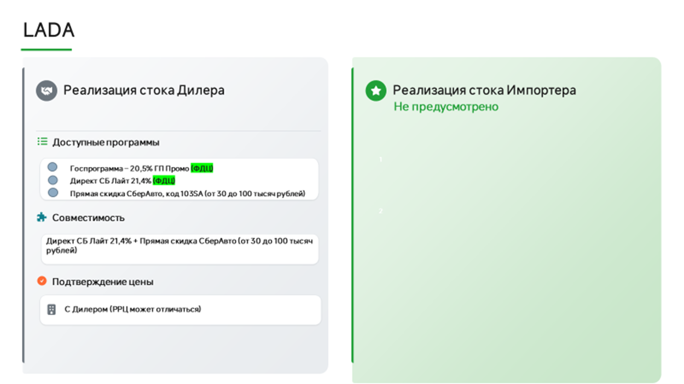
РРЦ | скидка | Итогова цена | Бесплатные цвета | Цвета с доплатой 20000 | Цвета с доплатой 80000

850 000 | 30 000 | 820 000
987 000 | 30 000 | 957 000
1 068 000 | 30 000 | 1 038 000
1 101 000 | 30 000 | 1 071 000
1 188 000 | 30 000 | 1 158 000
1 218 000 | 30 000 | 1 188 000
1 290 000 | 30 000 | 1 260 000
1 017 000 | 35 000 | 982 000
1 098 000 | 35 000 | 1 063 000
1 131 000 | 35 000 | 1 096 000
1 218 000 | 35 000 | 1 183 000
1 248 000 | 35 000 | 1 213 000
1 324 000 | 35 000 | 1 289 000
1 196 000 | 35 000 | 1 161 000
1 226 000 | 35 000 | 1 191 000
1 291 000 | 35 000 | 1 256 000
1 371 000 | 35 000 | 1 336 000
1 206 000 | нет | 1 206 000
1 391 000 | нет | 1 391 000
1 369 000 | 40 000 | 1 329 000
1 409 000 | 40 000 | 1 369 000
1 521 000 | 40 000 | 1 481 000
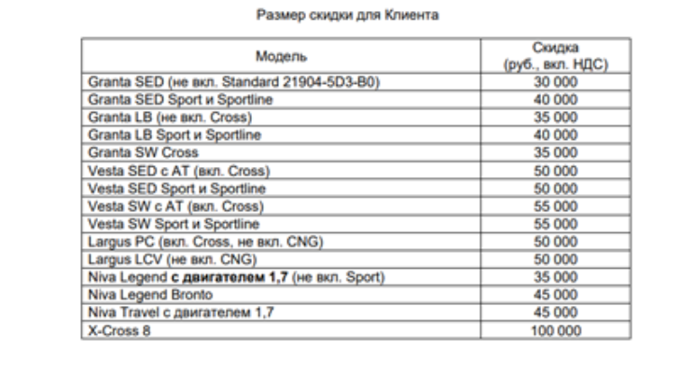
1 587 000 | 40 000 | 1 547 000
1 637 000 | 40 000 | 1 597 000
1 561 000 | 40 000 | 1 521 000
1 627 000 | 40 000 | 1 587 000
1 677 000 | 40 000 | 1 637 000
1 581 000 | нет | 1 581 000
1 631 000 | 50 000 | 1 581 000
1 525 000 | нет | 1 525 000
1 575 000 | 50 000 | 1 525 000
1 600 000 | 50 000 | 1 550 000
 | нет | 1 558 000
 | 50 000 | 1 558 000
 | нет | 1 659 000
 | 50 000 | 1 659 000
 | 50 000 | 1 651 000
 | нет | 1 685 000
 | 50 000 | 1 685 000
 | нет | 1 759 000
 | нет | 1 829 000
 | 50 000 | 1 784 000
 | нет | 1 785 000
 | нет | 1 855 000
 | 50 000 | 1 810 000
 | нет | 1 994 000
 | 50 000 | 1 949 000
 | нет | 2 015 000
 | 50 000 | 1 970 000
 | нет | 1 792 000
 | 50 000 | 1 817 000
 | нет | 1 818 000
 | 50 000 | 1 843 000
...

HAVAL
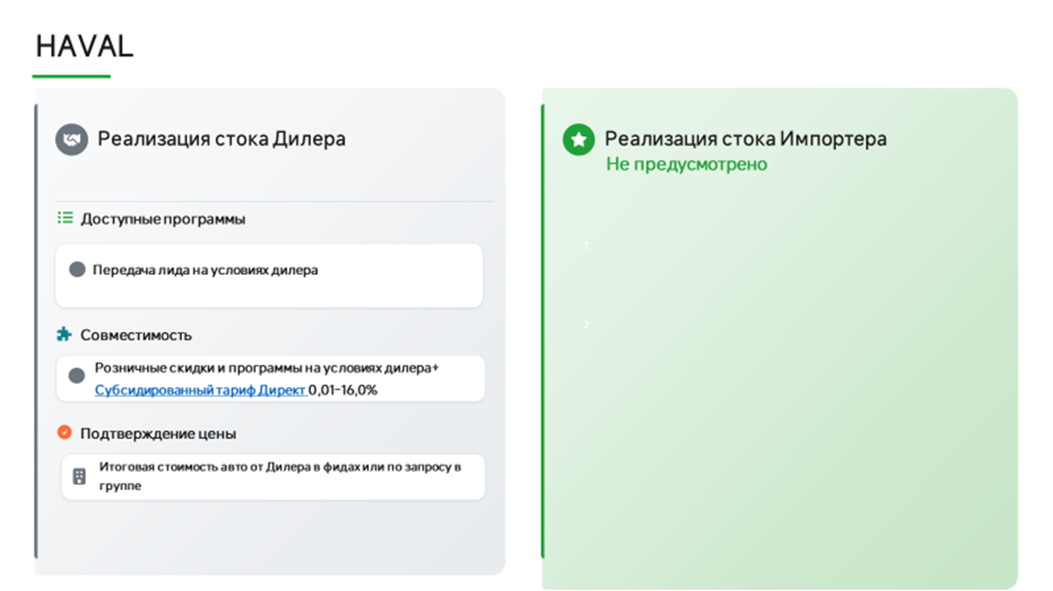
Марка | Модель | Комплектация | РРЦ
Haval | Jolion | КОМФОРТ 1.5T 2WD MT | 2,099,000
Haval | Jolion | ОПТИМУМ 1.5T 2WD DCT | 2,499,000
Haval | Jolion | ПРЕМИУМ 1.5T 2WD DCT | 2,699,000
Haval | Jolion | ОПТИМУМ 1.5T 4WD DCT | 2,649,000
Haval | Jolion | ПРЕМИУМ 1.5T 4WD DCT | 2,849,000
Haval | Jolion | ТЕХНО + 1.5T 4WD DCT | 2,949,000
Haval | M6 | ОПТИМУМ, MT 143 Л.С. | 2,099,000
Haval | M6 | ОПТИМУМ, АТ 143 Л.С. | 2 349 000
Haval | F7 | ОПТИМУМ 1.5T 2WD | 2 999 000
Haval | F7 | ПРЕМИУМ 1.5T 2WD | 3 199 000
Haval | F7 | ОПТИМУМ 2.0T 4WD | 3 399 000
Haval | F7 | ПРЕМИУМ 2.0T 4WD | 3 599 000
Haval | F7 | ТЕХНО + 2.0T 4WD | 3 799 000
Haval | DARGO | ОПТИМУМ | 3 499 000
Haval | DARGO | ПРЕМИУМ | 3 699 000
Haval | DARGO | ТЕХНО + | 3 899 000
Haval | POER | КОМФОРТ МТ | 3,449,000
Haval | POER | КОМФОРТ МТ ДТ | 3,449,000
Haval | POER | ОПТИМУМ 2.0T | 3 699 000
Haval | POER | ПРЕМИУМ 2.0T | 3 899 000
Haval | POER | ПРЕМИУМ 2.4Д | 3 999 000
Haval | H7 | ПРЕМИУМ | 3 999 000
Haval | H7 | ТЕХНО + | 4 199 000
Haval | H5 | 2.0T ОПТИМУМ | 4 049 000
Haval | H5 | 2.0T ПРЕМИУМ | 4 349 000
Haval | H3 | ОПТИМУМ 1.5T 2WD | 2,749,000
Haval | H3 | ПРЕМИУМ 1.5T 2WD | 2,949,000
Haval | H3 | ОПТИМУМ 1.5T 4WD | 3,099,000
Haval | H3 | ПРЕМИУМ 1.5T 4WD | 3,249,000
Haval | H3 | ТЕХНО + 1.5T 4WD | 3,549,000
Haval | F7x | ПРЕМИУМ | 3 799 000
Haval | F7x | ТЕХНО + | 3 999 000
Haval | H9 | ПРЕМИУМ 2.0T | 4 799 000
Haval | H9 | ТЕХНО + 2.0T | 5 299 000

 | приоритет с актуальным стоком и ценой
 | приоритет

Город | Ссылка на группу | Название | ЮЛ | ИНН | Код ФДЦ | Адрес | Название в беке | Почты для передачи лидов | Ответственный | График работы по местному времени | Разница с МСК | на карте
Альметьевск | https://max.ru/join/_cojYrx6JpY8tqofckt7oBadZAaTaftsrdRtrQurHh0 | Альметьевск haval | ООО Диалог Авто | 1644062657 |  | Альметьевск,Геофизическая ул., 58/2 | ONLINE Диалог Авто КЗН АЛМТВСК НАБ.ЧЛН | onlinesale@dialog-auto.ru | Алексей Чихарев | 9 до 21 |  | да
...

CHANGAN
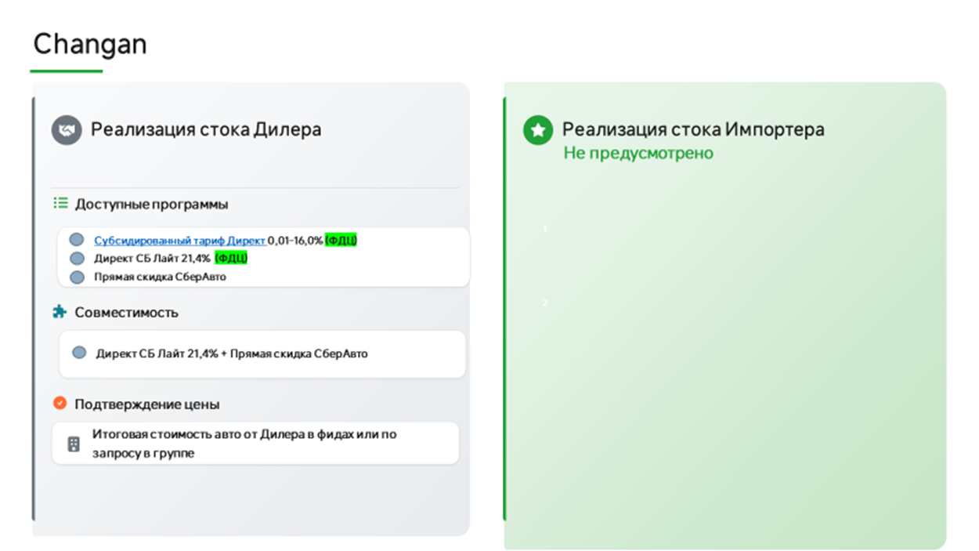
КАТЕГОРИЯ: МАРКЕТПЛЕЙСЫ
Обновлено: 22.09.2026
CS75PLUS Техно AT 2WD только Мажор и БЦР | 2024 | 4,029,900 | 1,374,900 | 2,655,000 | НЕТ
Modification | Год | РРЦ | Скидка СберАвто | Цена для клиента | Суммирование с Changan Finance
ALSVIN Стандарт DCT 4x2 | 2024 | 2,489,900 | нет | 1,889,900 | НЕТ
ALSVIN Люкс DCT 4x2 | 2024 | 2,509,900 | нет | 1,909,900 | НЕТ
ALSVIN Комфорт DCT 4x2 | 2024 | 2,569,000 | нет | 1,939,900 | НЕТ
ALSVIN Техно DCT 4x2 | 2024 | 2,589,900 | нет | 1,959,900 | НЕТ
CS35PLUS MCA Комфорт DСT 4x2 | 2024 | 2,649,900 | 405,000 | 2,244,900 | НЕТ
CS35PLUS MCA Техно DСT 4x2 | 2024 | 2,709,900 | 405,000 | 2,304,900 | НЕТ
CS75PLUS Комфорт AT 2WD | 2024 | 3,669,900 | 460,000 | 3,209,900 | НЕТ
CS75PLUS Люкс AT 2WD | 2024 | 3,869,900 | 460,000 | 3,409,900 | НЕТ
CS75PLUS Техно AT 2WD | 2024 | 4,029,900 | 460,000 | 3,569,900 | НЕТ
CS95NEW Техно AT 4x4 | 2024 | 4,709,900 | 200,000 | 4,509,900 | НЕТ | увеличилась скидка
CS95NEW Техно AT 4x4 Black Edition | 2024 | 4,779,900 | 200,000 | 4,579,900 | НЕТ | увеличилась скидка
UNI-K Техно AT 4x4 | 2024 | 4,699,900 | 350,000 | 4,349,900 | ДА
UNI-K Техно+ AT 4x4 | 2024 | 4,729,900 | 350,000 | 4,379,900 | ДА
UNI-V Люкс DCT 4x2 | 2024 | 3,259,900 | 265,000 | 2,994,900 | НЕТ
UNI-V Комфорт DCT 4x2 | 2024 | 3,279,900 | 265,000 | 3,014,900 | НЕТ
UNI-V Техно DCT 4x2 | 2024 | 3,329,900 | 265,000 | 3,064,900 | НЕТ
UNI-T Техно DCT 4x2 | 2024 | 3,239,900 | 165,000 | 3,074,900 | ДА | увеличилась скидка
UNI-T Техно_25 DCT 4x2 | 2024 | 3,309,900 | 165,000 | 3,144,900 | ДА | увеличилась скидка
ALSVIN Люкс DCT 4x2 | 2025 | 2,069,900 | нет | 2,069,900 | НЕТ
ALSVIN Техно DCT 4x2 | 2025 | 2,119,900 | нет | 2,119,900 | НЕТ
EADO PLUS Люкс DCT 4x2 | 2025 | 2,669,900 | 125,000 | 2,544,900 | НЕТ
EADO PLUS Техно DCT 4x2 | 2025 | 2,739,900 | 125,000 | 2,614,900 | НЕТ
CS35PLUS MCA Комфорт DСT 4x2 | 2025 | 2,779,900 | 405,000 | 2,374,900 | НЕТ
CS35PLUS MCA Техно DСT 4x2 | 2025 | 2,839,900 | 325,000 | 2,514,900 | НЕТ | уменьшилась скидка
CS35 MAX Комфорт | 2025 | 2,599,900 | 100,000 | 2,499,900 | НЕТ
CS35 MAX Люкс | 2025 | 2,689,900 | 100,000 | 2,589,900 | НЕТ
CS35 MAX Техно | 2025 | 2,789,900 | 100,000 | 2,689,900 | НЕТ
CS75PLUS Комфорт AT 4x2 | 2025 | 3,819,900 | 185,000 | 3,634,900 | НЕТ | уменьшилась скидка
CS75PLUS Люкс AT 4x2 | 2025 | 4,019,900 | 185,000 | 3,834,900 | НЕТ | уменьшилась скидка
CS75PLUS Техно AT 4x2 | 2025 | 4,189,900 | 185,000 | 4,004,900 | НЕТ | уменьшилась скидка
CS75PLUS IV 2,0 AT Люкс 4WD | 2025 | 4,099,900 | 185,000 | 3,914,900 | НЕТ | уменьшилась скидка
CS75PLUS IV 2,0 AT Техно 4WD | 2025 | 4,249,900 | 185,000 | 4,064,900 | НЕТ | уменьшилась скидка
CS95NEW Техно AT 4x4 | 2025 | 4,859,900 | 200,000 | 4,659,900 | НЕТ | увеличилась скидка
CS95NEW Техно AT 4x4 Black Edition | 2025 | 4,929,900 | 200,000 | 4,729,900 | НЕТ | увеличилась скидка
UNI-S Техно DСT 4x2 | 2025 | 3,179,900 | 200,000 | 2,979,900 | НЕТ | уменьшилась скидка
UNI-S Техно+ DСT 4x2 | 2025 | 3,209,900 | 200,000 | 3,009,900 | НЕТ | уменьшилась скидка
UNI-K Техно AT 4x4 | 2025 | 4,899,900 | 140,000 | 4,659,900 | НЕТ
UNI-K Техно+ AT 4x4 | 2025 | 4,929,900 | 140,000 | 4,689,900 | НЕТ
UNI-V Люкс DCT 4x2 | 2025 | 3,409,900 | 130,000 | 3,279,900 | НЕТ | увеличилась скидка
UNI-V Техно DCT 4x2 | 2025 | 3,479,900 | 130,000 | 3,349,900 | НЕТ | увеличилась скидка
UNI-T Техно_25 DCT 4x2 | 2025 | 3,459,900 | нет | 3,459,900 | НЕТ
HUNTER PLUS Люкс AT 4x4 | 2025 | 3,969,900 | нет | 3,969,900 | НЕТ
...

JETOUR
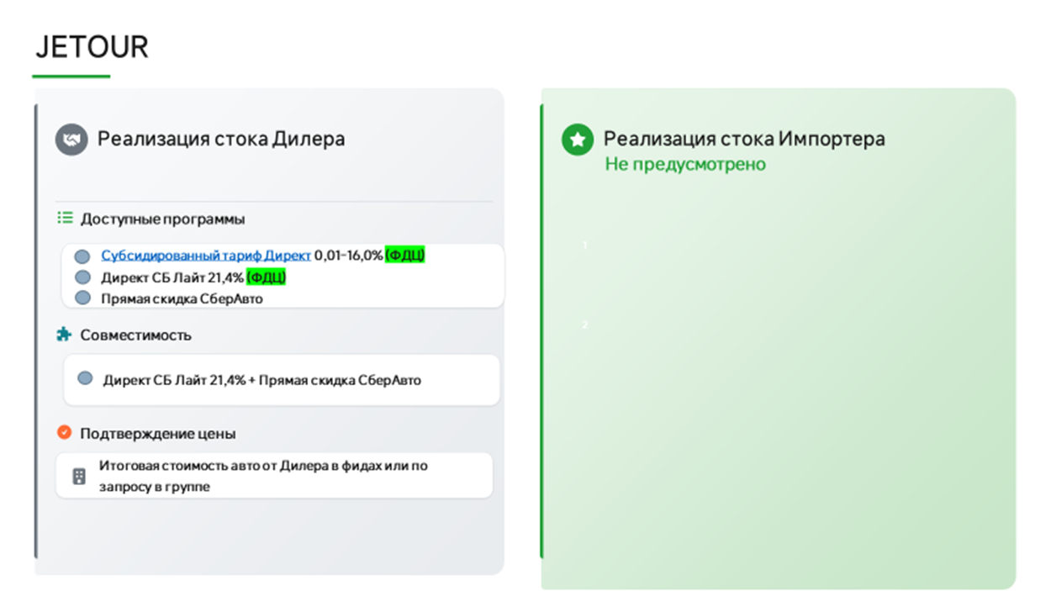
КАТЕГОРИЯ: ОНЛАЙН
Обновлено: 01.09.2026
 | Комплектация | Год | РРЦ | Специальная стоимость для клиента, руб. | Скидка
Dashing (2026 PY) | Комфорт 1.5T 6DCT 147 л.с. | 2026 | 2,759,900 | 2,140,000 | 619,900 | уменьшилась скидка
 | Люкс1.5T 6DCT 147 л.с. | 2026 | 2,939,900 | 2,320,000 | 619,900 | уменьшилась скидка
 | Престиж 1.5T 6DCT 147 л.с. | 2026 | 3,029,900 | 2,440,000 | 589,900 | уменьшилась скидка
X70 Plus (2026PY) | Комфорт 1.6T 7DCT FWD 190 л.с. (5 мест) | 2026 | 3,099,000 | 3,099,000 | нет | нет скидки
 | Престиж 1.6T 7DCT FWD 190 л.с. (5 мест) | 2026 | 3,399,000 | 2,540,000 | 859,000 | уменьшилась скидка
T1(2026 PY) | Престиж 2.0 8AT 245 л.с. | 2026 | 3,999,900 | 3,470,000 | 529,900
 | Премиум 2.0 8AT 245 л.с. | 2026 | 4,199,900 | 3,670,000 | 529,900
 | Премиум 2.0 8AT 245 л.с. Матовый | 2026 | 4,249,900 | 3,750,000 | 499,900 | уменьшилась скидка
 | Лимитированная серия 2.0T (245 л.с.) 8АКП Полный привод, матовый цвет | 2026 | 4,399,990 | 3,970,000 | 429,990 | новая комплектация
T2(2026PY) | Люкс 2.0 7DCT 245 л.с. | 2026 | 4,159,000 | 3,400,000 | 759,000
 | Престиж 2.0 7DCT 245 л.с. | 2026 | 4,449,000 | 3,690,000 | 759,000
 | Престиж 2.0 7DCT 245 л.с. матовый увет | 2026 | 4,499,000 | 3,740,000 | 759,000
 | Премиум 2.0T 245 л.с. 8AT | 2026 | 4,649,000 | 4,170,000 | 479,000
 | Премиум 2.0T 245 л.с. 8AT матовый цвет | 2026 | 4,699,000 | 4,220,000 | 479,000
X90+ | Премиум 2.0T 8AT | 2026 | 4,199,000 | 3,800,000 | 399,000

 | приоритет с актуальным стоком и ценой
 | приоритет

Город | Ссылка на группу | Название | ЮЛ | ИНН | Код ФДЦ | Адрес | Название в беке | Почты для передачи лидов | Ответственный | График работы по местному времени | Разница с МСК | на карте
Анапа | https://max.ru/join/0A49BrYaMZX7u8tSJCaG9mO-pu9ByyCZ-mu2PRNKR7I | О2 | ООО Оптима Салгир/ООО Оптима Лайн/ООО Оптима Кубань | 231132283/2311336656/2312205455 | 111121/114494/104003 | г. Анапа, ул. Симферопольское шоссе, д.7 | О2 | i.kokoulina@optima-car.ru, e.kapenkin@optima-car.ru | Валерия Солдатова
Архангельск | https://max.ru/join/EVi8QEjIq7ak2Ss-7DrZk1qOe4AHocrUUKeVBO4Y6ic | Динамика | ООО Динамика | 2902058926 | 111744 | Московский 48 | Динамика | lead-jetour@dynamica.su
Альметьевск | https://max.ru/join/QQdWuxID0w8OMcdJVaFZrw-CcJIMka8Ycafh_Umw5V4 | Автосоюз | ООО АВТОСОЮЗ | 1644068539 | 107561 | г. Альметьевск, ул. Советская, д.182/2 | Автосоюз | subbotin.denis@jetour-avtosouz.ru | Алексей Чихарев | 09.00-21.00
Белореченск | https://max.ru/join/0A49BrYaMZX7u8tSJCaG9mO-pu9ByyCZ-mu2PRNKR7I | О2 | ООО Оптима Салгир/ООО Оптима Лайн/ООО Оптима Кубань | 231132283/2311336656/2312205455 | 111121/114494/104003 | г. Белореченск, ул. Первомайская улица, 174 | О2 | i.kokoulina@optima-car.ru, e.kapenkin@optima-car.ru | Валерия Солдатова
Брянск | https://max.ru/join/fel2AdOKO1AE2_czPtxDZ3_DaUGNYXJ1po6x8b6Aao8 | Дебрянск Авто | ООО МБ-Брянск | 3257014272 | 104243 | гор. Брянск, пр-т. Московский, д. 2Г |  | semen.schyolokov@debryansk-auto.ru, aleksandr.ilyenko@mb-bryansk.ru | Валерия Солдатова
Владимир | https://max.ru/join/FI2lkJFiVr_WYIJ8TZIK490ceXw-rrSWlKYacW83KM4 | АВТОТРАКТ JETOUR | ООО МБ-Владимир | 3328438619 | 105846 | г. Владимир, ул. Куйбышева, д. 24Л | АВТОТРАКТ | Client33.ru@yandex.ru, fedotova@avto-trakt.ru, kondratyev@jetour-avtotrakt.ru | Алексей Чихарев | 09.00-21.00
Великий Новгород | https://max.ru/join/qzmkcp2AT1RNag4DodZQsMBHmxpv2Ewu1sMD01PcT4g | Рус-Авто Трейд | ООО РУС-АВТО ТРЕЙД | 5321164803 | 107348 | Великий Новгород, Колмовская наб., 11а | Рус-Авто Трейд | ys.verkin@rusauto53, vn.leontiev@rusauto.nov.ru | Дариенко Светлана | 09.00 - 20.00 | нет | да
Владимир | https://max.ru/join/BdKn425sC4zA7ksDNHm4my7DtlaSiJh0gAQTuD2KjCU | Гранд Техцентр | ООО Млада - Авто | 3328465926 | 105860 | г. Владимир, ул. Тракторная, д. 33 | ГК Техцентр Гранд | dmitrij.derkov@jetour-grand.ru e.pekarskaya@jetour-grand.ru m.skosarev@jetour-grand.ru e.borisova@jetour-grand.ru | Алексей Чихарев | 9.00-19.00 | неь
Вологда | https://max.ru/join/wFSXy0WfhjopCNKXZyZzOlZi94-CsjoUD7FGsJba5Yo | Динамика | ООО Динамика | 3525469447 | 112784 | г. Вологда, ш, Окружное, 51, помещение 4 | ГК Динамика | tatyana.abysova@dynamica-cherepovets.ru andrey.shabalov@dynamica-vologda.su | Дариенко Светлана | 09.00 - 20.00 | нет | да
Волгоград | https://max.ru/join/NEuiavPfFy_wxB1oXQFdz2L_BOIOHMxbYW4EscYaOS4 | ГК Арконт | ООО Арконт В | 3443113810 | 108116 | г. Волгоград ул. Еременко, 7Б |  | onufrienko@arkont.ru | Евгения Добролюбова
Волгоград | https://max.ru/join/nQgBqgu9mv6VFjU9xThV-oXi7_WkjdOT4HW0gW8L-34 | ГК Агат | ООО Квант | 3443092790 | 106099 | Волгоград, пр-кт, им. В.И. Ленина, 122 |  | il.sergienko@agatgroup.com | Андрей Кузнецов
Воронеж | https://max.ru/join/KZHDeTsHaOnj8QYLHRLECRevp5Y8Rhv_Fvq9-KoZ5iE | Фреш | ООО Фреш К | 9723038901 | 105234 | г. Воронеж,ул. Изыскателей, 29к2, |  | b.parkhomenko@freshauto.ru | Андрей Кузнецов
...

SOLARIS
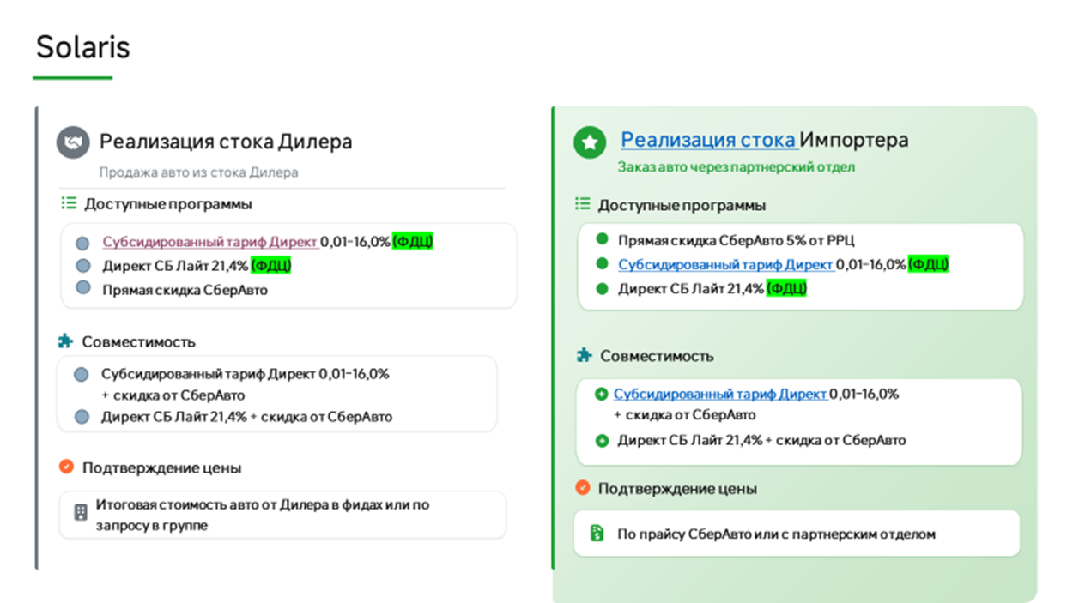
...
Двигатель | TM | Название модели | Цена РРЦ 01.09.2026 | Скидка СберАвто | Цена для клиента
1.6 Гамма | 6AT 2WD | KRS Комфорт 1.6 AT | 2,445,000 | 122,250 | 2,322,750
1.6 Гамма | 6AT 2WD | KRS Люкс АВ 1.6 AT | 2,560,000 | 128,000 | 2,432,000
1.6 Гамма | 6AT 2WD | KRS Стиль AT 1.6 AT | 2,635,000 | 131,750 | 2,503,250
1.6 Гамма | 6AT 2WD | KRS Престиж 1.6 AT | 2,725,000 | 136,250 | 2,588,750
1.6 Гамма | 6AT 2WD | KRS Премиум 1.6 AT | 2,870,000 | 143,500 | 2,726,500
1.6 Гамма | 6AT 2WD | KRX Комфорт 1.6 AT | 2,585,000 | 129,250 | 2,455,750
1.6 Гамма | 6AT 2WD | KRX Люкс АВ 1.6 AT | 2,700,000 | 135,000 | 2,565,000
1.6 Гамма | 6AT 2WD | KRX Стиль AT 1.6 AT | 2,775,000 | 138,750 | 2,636,250
1.6 Гамма | 6AT 2WD | KRX Престиж 1.6 AT | 2,865,000 | 143,250 | 2,721,750
1.6 Гамма | 6AT 2WD | KRX Премиум 1.6 AT | 3,010,000 | 150,500 | 2,859,500
1.6 Гамма | 6MT 2WD | HC Прайм 1.6 MT 2WD | 2,570,000 | 77,100 | 2,492,900
1.6 Гамма | 6AT 2WD | HC Прайм 1.6 AT 2WD | 2,740,000 | 82,200 | 2,657,800
1.6 Гамма | 6MT 2WD | HC Классик 1.6 MT 2WD | 2,680,000 | 80,400 | 2,599,600
1.6 Гамма | 6AT 2WD | HC Классик 1.6 AT 2WD | 2,865,000 | 85,950 | 2,779,050
1.6 Гамма | 6AT 2WD | HC Классик + Зима 1.6 AT 2WD | 2,935,000 | 88,050 | 2,846,950
1.6 Гамма | 6MT 4WD | HC Классик + Зима 1.6 MT 4WD | 2,950,000 | 88,500 | 2,861,500
1.6 Гамма | 6AT 2WD | HC Фэмили 1.6 AT 2WD | 3,040,000 | 91,200 | 2,948,800
1.6 Гамма | 6MT 4WD | HC Фэмили 1.6 MT 4WD | 3,055,000 | 91,650 | 2,963,350
1.6 Гамма | 6AT 2WD | HC Фэмили + Ультра 1.6 AT 2WD | 3,110,000 | 93,300 | 3,016,700
1.6 Гамма | 6AT 2WD | HC ЛайфСтайл 1.6 AT 2WD | 3,225,000 | 96,750 | 3,128,250
2.0 NU | 6AT 2WD | HC Фэмили 2.0 AT 2WD | 3,175,000 | 95,250 | 3,079,750
2.0 NU | 6AT 2WD | HC ЛайфСтайл 2.0 AT 2WD | 3,360,000 | 100,800 | 3,259,200
2.0 NU | 6AT 4WD | HC ЛайфСтайл 2.0 AT 4WD | 3,495,000 | 104,850 | 3,390,150
2.0 NU | 6AT 2WD | HC ЛайфСтайл + Зима 2.0 AT 2WD | 3,430,000 | 102,900 | 3,327,100
2.0 NU | 6AT 4WD | HC ЛайфСтайл + Зима 2.0 AT 4WD | 3,565,000 | 106,950 | 3,458,050
2.0 NU | 6AT 2WD | HC Фэмили + Ультра 2.0 AT 2WD | 3,245,000 | 97,350 | 3,147,650
2.0 NU | 6AT 4WD | HC ЛайфСтайл + Продвинутый 2.0 AT 4WD | 3,645,000 | 109,350 | 3,535,650
2.0 NU | 6AT 4WD | HC ЛайфСтайл + Премиум музыка + Зима + Продвинутый 2.0 AT 4WD | 3,710,000 | 111,300 | 3,598,700
2.0 NU | 6AT 4WD | HC Престиж + Смарт Сенс 2.0 AT 4WD | 3,985,000 | 119,550 | 3,865,450

приоритет с актуальным стоком и ценой
приоритет

Ссылка на группу | Название | ЮЛ | ИНН | Код ФДЦ | Адрес | Название в беке | Почты для передачи лидов | Ответственный | График работы по местному времени | Разница с МСК | карта
https://max.ru/join/_cojYrx6JpY8tqofckt7oBadZAaTaftsrdRtrQurHh0 | Диалог | ООО Диалог Авто | 1644062657 | 107195 | г. Альметьевск, ул. Геофизическая, 58 | ONLINE Диалог Авто КЗН АЛМТВСК НАБ.ЧЛН | onlinesale@dialog-auto.ru | Алексей Чихарев | 08.00-20.00 | нет | да
https://max.ru/join/ojVS5yiH5-vOY7si9K1WW8neEFkb-picDuJmKsSHu_k | Колесо | ООО Колесо | 3025026743 | 105820 | г. Астрахань, ул. Николая Островского, д. 148, литер 5 |  | manager@koleso-auto.ru, pavel.kizin@koleso-auto.ru | Евгения Добролюбова
https://max.ru/join/_zfiSw6Jpt3j9bgE5_1fkx5ZKl6qEc1urfYxWtnrtUU | Ринг Авто | ООО МЦ Белогорье | 3123206776 | 107048 | г. Белгород, ул. Студенческая, 1У | МЦ Белогорье | ayartsev@mazda-belgorod.ru, echernyh@solaris-ring-belgorod.ru | Валерия Солдатова | пн-вс: 9.00-20.00, сб - вых. | нет
https://max.ru/join/QqLOPNJkqLLofyKmgBrf40kUoobxanCA-E0F4LYWgKI | Ринг Авто | ООО Ринг Сервис | 3664048710 | 107078 | Воронеж, Семилуки, Воронежская ул., 209/2 |  | a.bulavintsev@omoda-ring.ru chukin.dmitrij@omoda-ring.ru a.krasikov@omoda-ring.ru v.krahmalev@omoda-ring.ru sergei.chursanov@Omoda-ring.ru zaborev.maksim@omoda-ring.ru | Валерия Солдатова
https://max.ru/join/Ljsvux77wpwZJn9sFuEvn_haHpCalUzfwe7nXLYaXjs | АВТОТРАКТ | ООО ТФК | 3328437679 |  | г. Владимир, ул. Куйбышева, д. 24Л | АВТОТРАКТ | Client33.ru@yandex.ru, fedotova@avto-trakt.ru, filippov@avto-trakt.ru | Алексей Чихарев
...

Цены для сотрудников
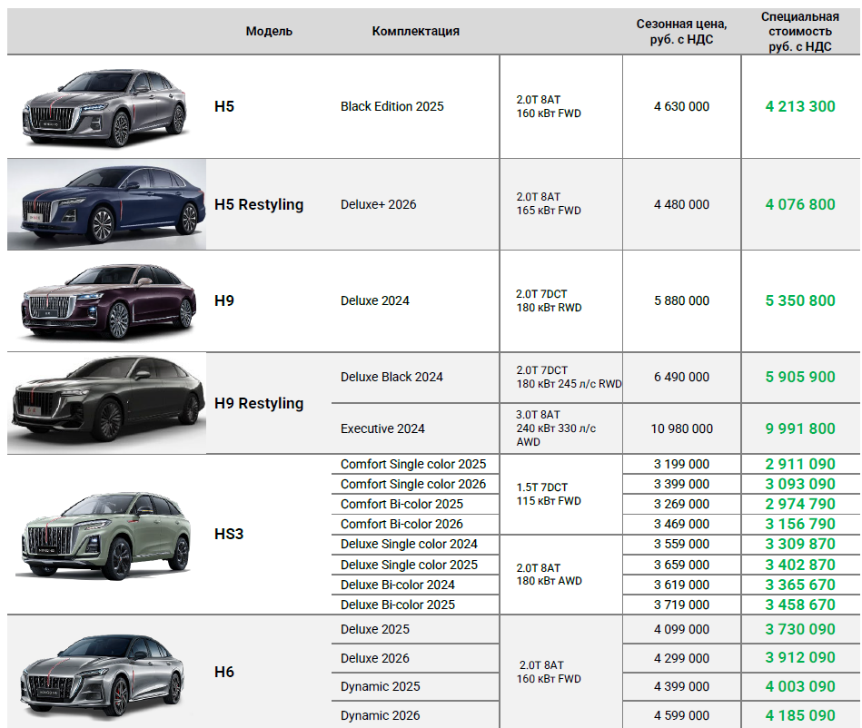
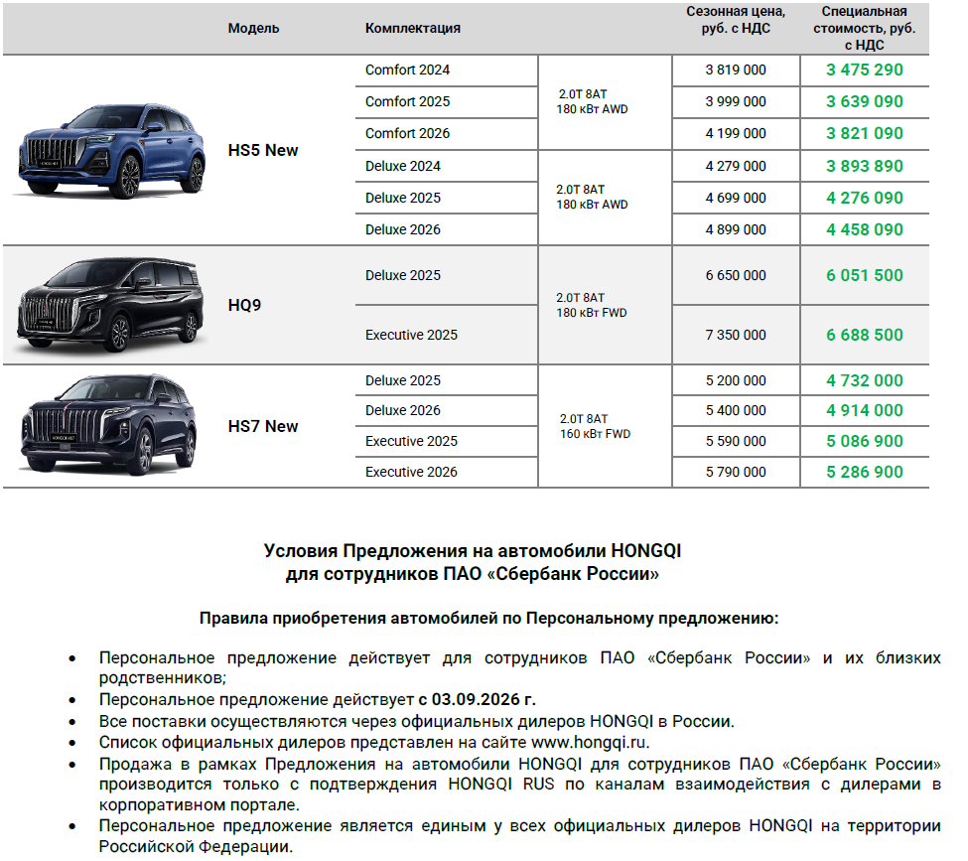
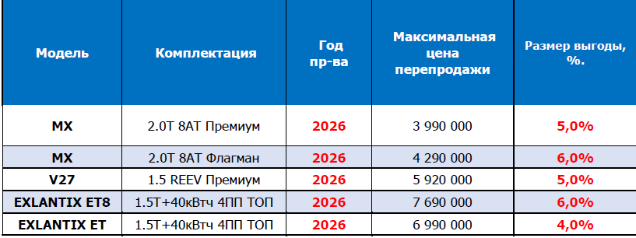
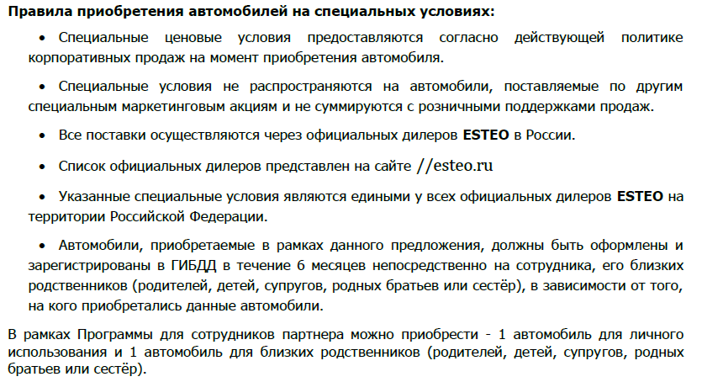
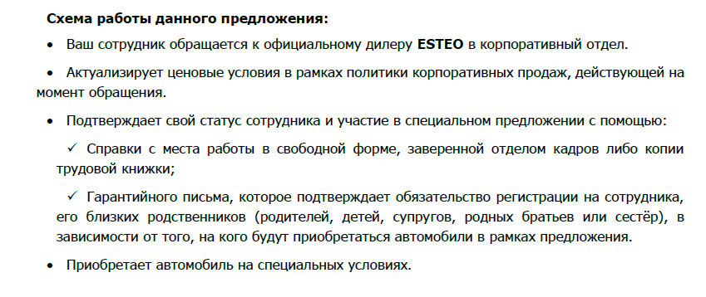
...
Chery/Tenet
TENET | T7 | 2026 | 1.6T DCT7 Prime | 2 985 000 | 2 596 950 | 13%
TENET | T7 | 2026 | 1.6T DCT7 Active 4WD | 2 990 000 | 2 601 300 | 13%
TENET | T7 | 2026 | 1.6T DCT7 Prime 4WD | 3 190 000 | 2 775 300 | 13%
TENET | T7 | 2026 | 1.6T DCT7 Ultra 4WD | 3 295 000 | 2 866 650 | 13%
TENET | T8 | 2026 | 1.6 Active | 3 099 000 | 2 851 080 | 8%
TENET | T8 | 2026 | 1.6 Prime | 3 299 000 | 2 936 110 | 11%
TENET | T8 | 2026 | 2.0T DCT7 Prime 4WD | 3 630 000 | 3 230 700 | 11%
TENET | T8 | 2026 | 2.0T DCT7 Ultra 4WD | 3 885 000 | 3 457 650 | 11%

Changan/Avatr/Deepal
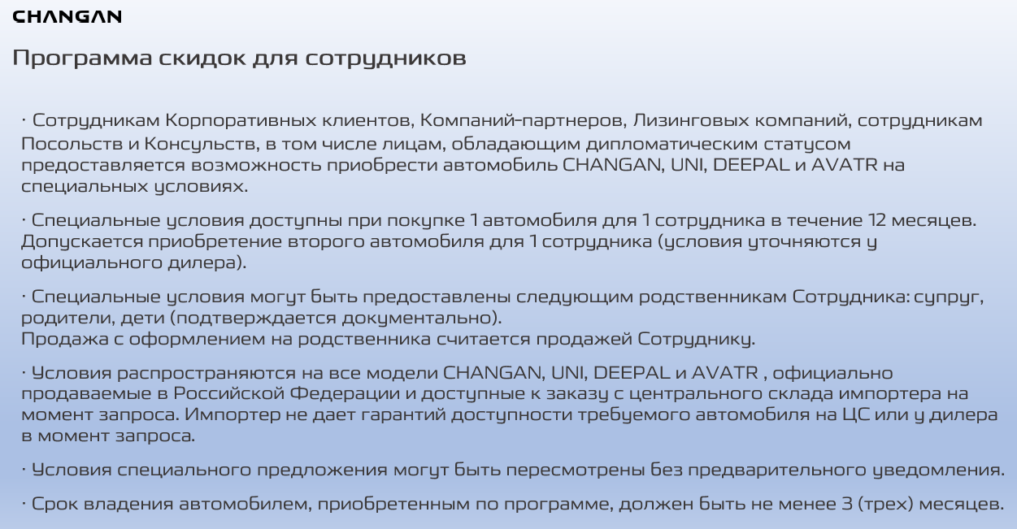

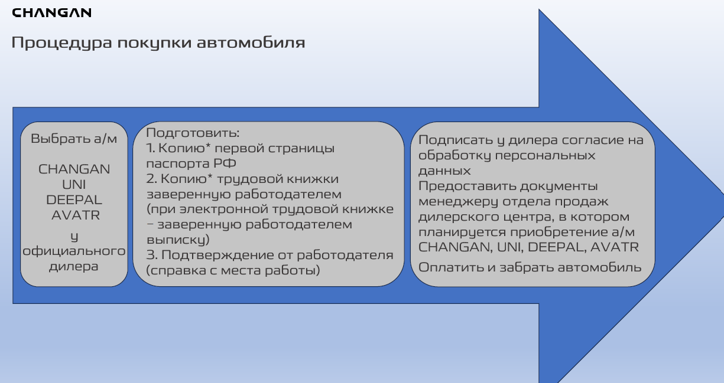

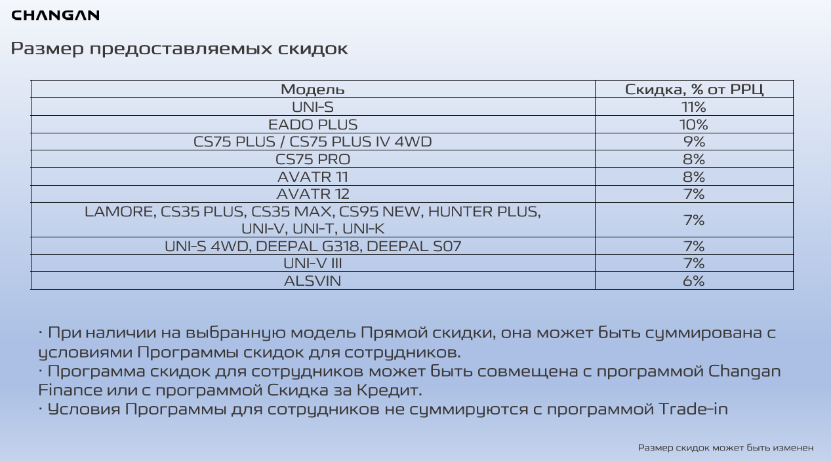

HONGQI

